Catalogue
Каталог запчастей на квадрицикл BEAST 450 л
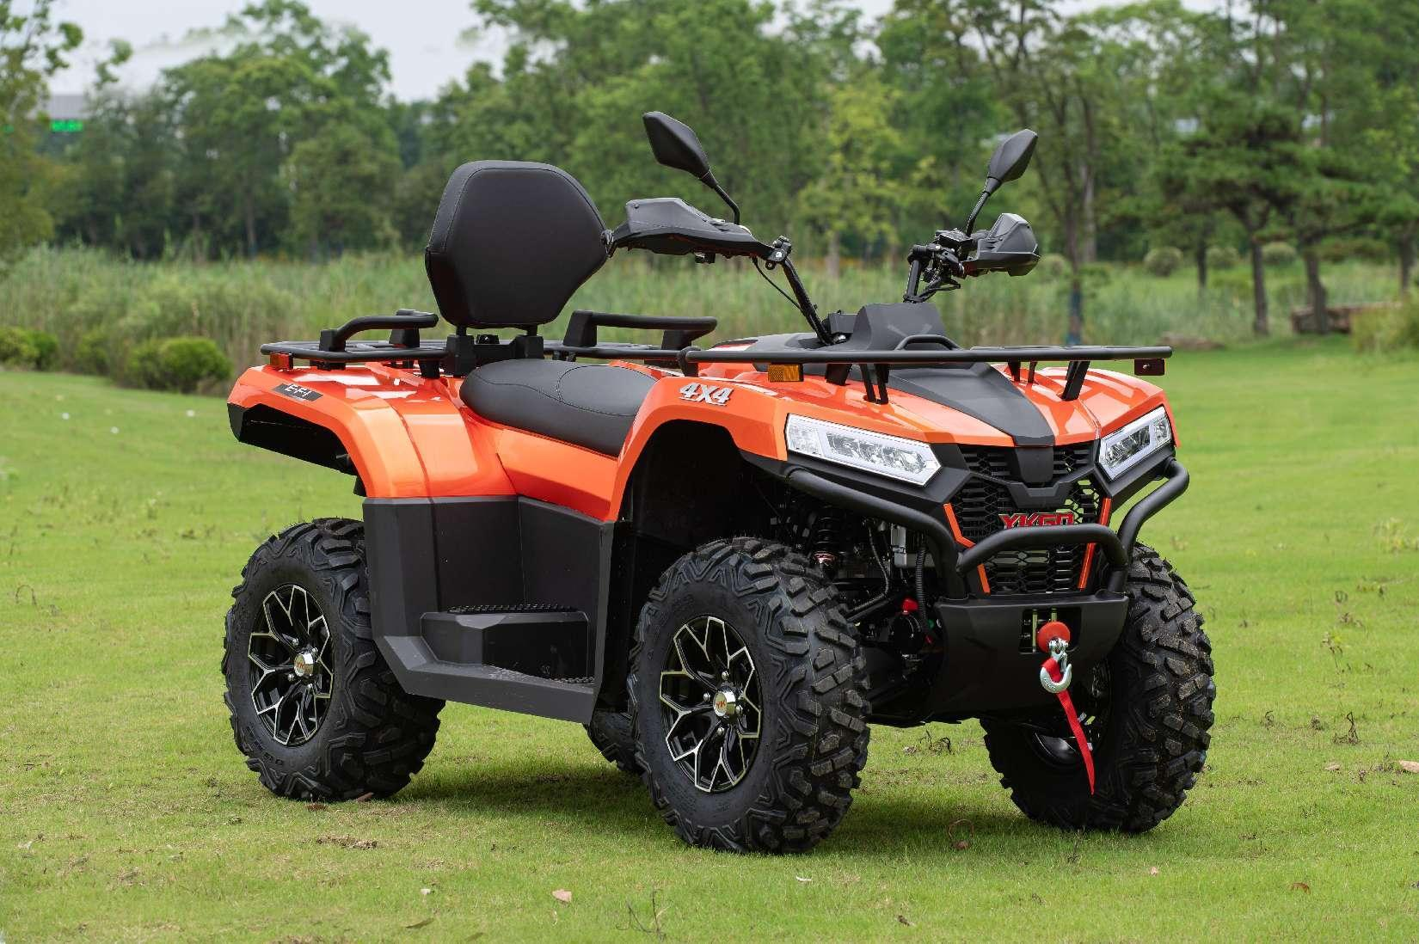
Блок № | Название деталей (RU) | ССЫЛКА
F01 | РАМА В СБОРЕ | F01-1
F01-2 | ПЕРЕДНИЙ И ЗАДНИЙ БАГАЖНИКИ В СБОРЕ | F01-2
F02 | ПЛАСТИКОВЫЕ ДЕТАЛИ ПЕРЕДНЕЙ ЧАСТИ КУЗОВА | F02
F03 | ПЛАСТИКОВЫЕ ДЕТАЛИ СРЕДНЕЙ ЧАСТИ КУЗОВА | F03
F04 | ПЛАСТИКОВЫЕ ДЕТАЛИ ЗАДНЕЙ ЧАСТИ КУЗОВА | F04
F05 | СВЕТОДИОДНЫЕ ОСВЕТИТЕЛЬНЫЕ ПРИБОРЫ В СБОРЕ | F05
F06 | ДВИГАТЕЛЬ В СБОРЕ | F06-1
F06-2 | ПЕРЕДНЯЯ ОСЬ В СБОРЕ | F06-2
F06-3 | ЗАДНЯЯ ОСЬ В СБОРЕ | F06-3
F07 | ПЕРЕДНЯЯ ПОДВЕСКА | F07
F08 | ЗАДНЯЯ ПОДВЕСКА | F08
F09 | ПЕРЕДНЕЕ КОЛЕСО | F09
F10 | ЗАДНЕЕ КОЛЕСО | F10
F11-1 | РУЛЕВАЯ КОЛОНКА | F11-1
F11-2 | РУЛЬ В СБОРЕ | F11-2
F11-3 | СИСТЕМА EPS В СБОРЕ | F11-3
F12 | КОЖУХ ВОЗДУХОВОДА ВАРИАТОРА (CVT) | F12-1
F12-2 | ГЛУШИТЕЛЬ В СБОРЕ | F12-2
F13 | СИСТЕМА РАДИАТОРА | F13
F14 | ЛЕБЕДКА В СБОРЕ | F14
F15 | СПИДОМЕТР TFT В СБОРЕ | F15
F16 | ПЕРЕДНИЙ БАМПЕР В СБОРЕ | F16
F17 | ПОДУШКА СИДЕНЬЯ В СБОРЕ | F17
F18 | СИСТЕМА ВПРЫСКА ТОПЛИВА И БАК В СБОРЕ | F18
F19 | ЭЛЕКТРИЧЕСКАЯ СИСТЕМА | F19
F20 | ТОРММОЗНАЯ СИСТЕМА | F20
F21 | ПАРКОВОЧНАЯ СИСТЕМА | F21
F22 | УЗЕЛ ПЕРЕКЛЮЧЕНИЯ ПЕРЕДАЧ CVT | F22
F23 |  | F23
F24 | ГОЛОВКА БЛОКА ЦИЛИНДРОВ В СБОРЕ | F24
F25 | ГОЛОВКА БЛОКА ЦИЛИНДРОВ | F25
F26 | БЛОК ЦИЛИНДРОВ В СБОРЕ | F26
F27 | КОЛЕНВАЛ | F27
F28 | КОЛЕНВАЛ В СБОРЕ | F28
F29 | ВОДЯНОЙ НАСОС В СБОРЕ | F29
F30 | СИСТЕМА СМАЗКИ | F30
F31 | СИСТЕМА ВОЗДУХОЗАБОРА | F31
F32 | КАРТЕР ДВИГАТЕЛЯ | F32
F33 | ЭЛЕКТРИЧЕСКИЙ СТАРТЕР | F33
F34 | СИСТЕМА СЦЕПЛЕНИЯ CVT | F34
F35 | ЭЛЕКТРОННАЯ СИСТЕМА | F35
F36 | ТРАНСМИССИЯ В СБОРЕ | F36
F37 | ТРАНСМИССИЯ В СБОРЕ | F37
F38 | ШПИНДЕЛЬ В СБОРЕ | F38
F39 | ПРОМЕЖУТОЧНЫЙ ВАЛ | F39
F40 | ВЫХОДНОЙ ВАЛ В СБОРЕ | F40
F41 | СИСТЕМА ПЕРЕКЛЮЧЕНИЯ ПЕРЕДАЧ | F41

F01-1
РАМА В СБОРЕ
№ |  | Номер детали | Название детали (RU) | Кол-во | Спец-я
1 | 4A01000100 | AM41-2801100 | СВАРНАЯ РАМА В СБОРЕ | 1
2 | 4A01000600 | AM41-2801030 | СВАРНОЙ УЗЕЛ ЛЕВОЙ ПОДНОЖКИ | 1
3 | 4A01000700 | AM41-2801040 | СВАРНОЙ УЗЕЛ ПРАВОЙ ПОДНОЖКИ | 1
4 | GB/T5787-M8x20 | Q1820820 | БОЛТ M8X20 | 12
5 | 4UB1-59100-00 | AM41-2805010 | СЪЕМНАЯ ЧАСТЬ ТЯГОВО-СЦЕПНОГО УСТРОЙСТВА РАМЫ | 1 | 美标总成
 |  | AM41-2805020 | СЪЕМНАЯ ЧАСТЬ ТЯГОВО-СЦЕПНОГО УСТРОЙСТВА РАМЫ | 1 | 欧标总成
6 | 4UB1-59105-00 | AM41-2805011 | R-ШПЛИНТ | 1
7 | 4UB1-59103-00 | AM41-2805012 | ТЯГОВО-СЦЕПНОЕ УСТРОЙСТВО (ТСУ) | 1
8 | 4UB1-59102-00 | AM41-2805013 | ШТИФТ ФИКСАЦИИ ТСУ | 1
9 | GB/T93 26mm | Q40326 | ПРУЖИННАЯ ШАЙБА | 1
10 | 4UB1-59104-00 | AM41-2805014 | ГАЙКА | 1
11 | 4UB1-59101-10 | AM41-2805015 | ШАР СЦЕПНОГО УСТРОЙСТВА | 1 | 2''美标
 | 4UB1-59101-00 | AM41-2805025 | ШАР СЦЕПНОГО УСТРОЙСТВА | 1 | 50mm欧标
12 | 4UB1-76001-01 | AM41-5532010 | ЗАГЛУШКА ДЛЯ БАМПЕРА | 2
13 | AM41-2801031 | AM41-2801031 | УСИЛИТЕЛЬНАЯ ОПОРА ДЛЯ ПОДНОЖКИ (Л) | 1
14 | AM41-2801041 | AM41-2801041 | УСИЛИТЕЛЬНАЯ ОПОРА ДЛЯ ПОДНОЖКИ (П) | 1
15 | Q1820820 | Q1820820 | БОЛТ | 6
16 | Q33108 | Q33108 | ГАЙКА | 6 | M8
17 |  | AM41-2805016 | АМОРТИЗИРУЮЩАЯ НАКЛАДКА БАМПЕРА ПРИЦЕПА | 1
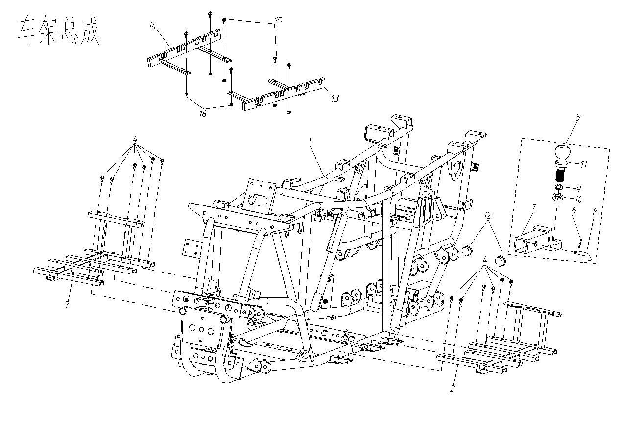

РАМА В СБОРЕ

F01-2
ПЕРЕДНИЙ И ЗАДНИЙ БАГАЖНИКИ В СБОРЕ
№ |  | Номер детали | Название детали (RU) | Кол-во | Спец-я
1 | 4A11000200 | AM41-7005010 | СПИНКА СИДЕНЬЯ | 1
2 | GB/T5787-M6x16 | Q1860616 | БОЛТ | 2 | M6*16
3 | GB/T818-M5x12 | Q2140512 | ВИНТ | 2 | M5*12
4 | 4A13000026 | AM41-7002010 | МОНТАЖНЫЙ КРОНШТЕЙН СПИНКИ СИДЕНЬЯ | 1
5 | 4A13000027 | AM41-7002020 | ВТУЛКА | 2
6 | 4A11000300 | AM41-2801020 | ЗАДНЕЕ КРЕПЛЕНИЕ СПИНКИ СИДЕНЬЯ | 1
7 | GB/T5787-M8x16 | Q1820816 | БОЛТ | 5 | M8*16
8 | GB/T5787-M8x20 | Q1820820 | БОЛТ | 8 | M8*20
9 | 4A11000400 | AM41-7006010 | ПРАВЫЙ ЗАДНИЙ ПОДЛОКОТНИК | 1
10 | 4A11000500 | AM41-7006020 | ЛЕВЫЙ ЗАДНИЙ ПОДЛОКОТНИК | 1
11 | GB/T818-M8x35 | Q218B0835 | БОЛТ | 4 | M8*35
12 | GB/T6187.2-M8 | Q33108 | ГАЙКА | 2 | M8
13 | 4A01000500 | AM41-2801060 | ЗАДНИЙ БАГАЖНИК | 1
14 | 4UB1-71178-00 | AM41-4117010 | ПЕРЕДНИЙ СВЕТОВОЗВРАЩАТЕЛЬ (ОРАНЖЕВЫЙ) | 2
15 | GB/T6187.2-M6 | Q33006 | ГАЙКА | 6 | M6
16 | 4A01000400 | AM41-2801050 | ЗАДНИЙ БАГАЖНИК | 1
17 | 4UB1-74409-10 | AM41-4135010 | ЗАДНИЙ СВЕТОВОЗВРАЩАТЕЛЬ (КРАСНЫЙ) | 4
18 |  | AM41-5005010 | ПЕРЕДНЯЯ ЛЕВАЯ ПЛАСТИКОВАЯ ПОЛКА | 1
19 |  | AM41-5005020 | ПЕРЕДНЯЯ ПРАВАЯ ПЛАСТИКОВАЯ ПОЛКА | 1
20 |  | AM41-5005030 | ПЕРЕДНЯЯ СРЕДНЯЯ ПЛАСТИКОВАЯ ПОЛКА | 1
21 |  | AM41-5005040 | ЗАДНЯЯ ПЛАСТИКОВАЯ ПОЛКА | 1
22 |  | Q1610612 | БОЛТ | 14
23 |  | AM41-1301030 | РЕЗИНОВАЯ ВТУЛКА 6 | 3

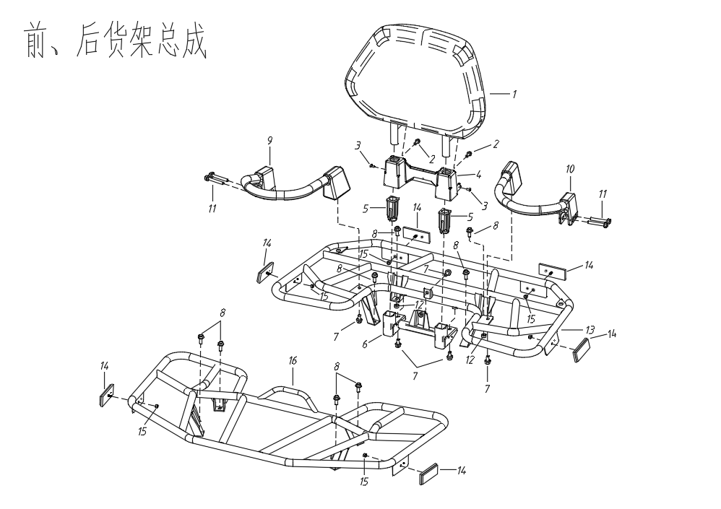

ПЕРЕДНИЙ И ЗАДНИЙ БАГАЖНИКИ В СБОРЕ

F02
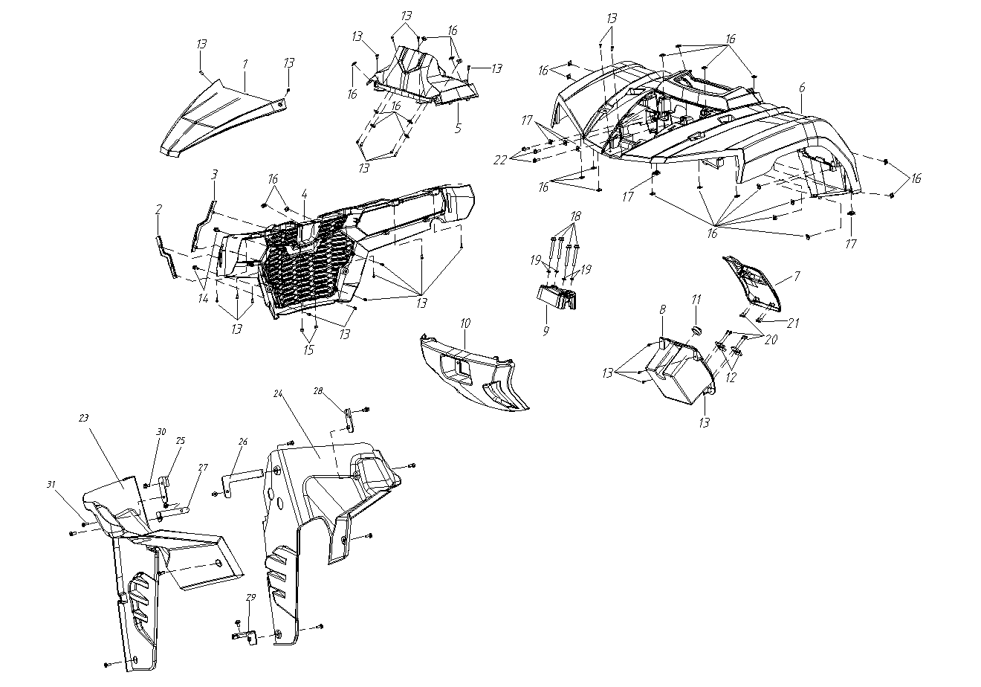
ПЛАСТИКОВЫЕ ДЕТАЛИ ПЕРЕДНЕЙ ЧАСТИ КУЗОВА
№ |  | Номер детали | Название детали (RU) | Кол-во | Спец-я
1 | 4A13000006 | AM41-5006111 | ПЕРЕДНЯЯ ВЕРХНЯЯ КРЫШКА | 1
2 | 4A13000003a | AM41-5006113-R1 | ЛЕВАЯ ДЕКОРАТИВНАЯ НАКЛАДКА ПЕРЕДНЕЙ РЕШЕТКИ КРАСНАЯ | 1
 | 4A13000003b | AM41-5006113-L1 | ЛЕВАЯ ДЕКОРАТИВНАЯ НАКЛАДКА ПЕРЕДНЕЙ РЕШЕТКИ СИНЯЯ | 1
 | 4A13000003c | AM41-5006113-B1 | ЛЕВАЯ ДЕКОРАТИВНАЯ НАКЛАДКА ПЕРЕДНЕЙ РЕШЕТКИ ЧЕРНАЯ | 1
 | 4A13000003d | AM41-5006113-H1 | ЛЕВАЯ ДЕКОРАТИВНАЯ НАКЛАДКА ПЕРЕДНЕЙ РЕШЕТКИ СЕРАЯ | 1
 | 4A13000003e | AM41-5006113-Y1 | ЛЕВАЯ ДЕКОРАТИВНАЯ НАКЛАДКА ПЕРЕДНЕЙ РЕШЕТКИ ПЕСОЧНАЯ | 1
 | 4A13000003f | AM41-5006113-C1 | ЛЕВАЯ ДЕКОРАТИВНАЯ НАКЛАДКА ПЕРЕДНЕЙ РЕШЕТКИ ОРАНЖЕВАЯ | 1
3 | 4A13000004a | AM41-5006114-R1 | ПРАВАЯ ДЕКОРАТИВНАЯ НАКЛАДКА ПЕРЕДНЕЙ РЕШЕТКИ КРАСНАЯ | 1
 | 4A13000004b | AM41-5006114-L1 | ПРАВАЯ ДЕКОРАТИВНАЯ НАКЛАДКА ПЕРЕДНЕЙ РЕШЕТКИ СИНЯЯ | 1
 | 4A13000004c | AM41-5006114-B1 | ПРАВАЯ ДЕКОРАТИВНАЯ НАКЛАДКА ПЕРЕДНЕЙ РЕШЕТКИ ЧЕРНАЯ | 1
 | 4A13000004d | AM41-5006114-H1 | ПРАВАЯ ДЕКОРАТИВНАЯ НАКЛАДКА ПЕРЕДНЕЙ РЕШЕТКИ СЕРАЯ | 1
 | 4A13000004e | AM41-5006114-Y1 | ПРАВАЯ ДЕКОРАТИВНАЯ НАКЛАДКА ПЕРЕДНЕЙ РЕШЕТКИ ПЕСОЧНАЯ | 1
 | 4A13000004f | AM41-5006114-C1 | ПРАВАЯ ДЕКОРАТИВНАЯ НАКЛАДКА ПЕРЕДНЕЙ РЕШЕТКИ ОРАНЖЕВАЯ | 1
4 | 4A13000002 | AM41-5006112 | ПЕРЕДНЯЯ РЕШЕТКА | 1
5 | 4A13000011 | AM41-5006115 | ЗАЩИТА ПРИБОРНОЙ ПАНЕЛИ | 1
6 | 4A13000001a | AM41-5006116-R1 | ПЛАСТИК ПЕРЕДНИЙ СИНИЙ | 1
 | 4A13000001b | AM41-5006116-L1 | ПЛАСТИК ПЕРЕДНИЙ СИНИЙ | 1
 | 4A13000001e | AM41-5006116-Y1 | ПЕРЕДНИЙ СЪЕМНЫЙ КОЖУХ ПЕСОЧНЫЙ | 1
 | 4A13000001g | AM41-5006116-M1 | ПЕРЕДНИЙ СЪЕМНЫЙ КОЖУХ КАМУФЛЯЖНЫЙ | 1
 | 4A13000001c | AM41-5006116-B1 | ПЕРЕДНИЙ СЪЕМНЫЙ КОЖУХ ЧЕРНЫЙ | 1
 | 4A13000001d | AM41-5006116-H1 | ПЕРЕДНИЙ СЪЕМНЫЙ КОЖУХ СЕРЫЙ | 1
 | 4A13000001f | AM41-5006116-C1 | ПЕРЕДНИЙ СЪЕМНЫЙ КОЖУХ ОРАНЖЕВЫЙ | 1
7 | 4A13000007a | AM41-5006117-R1 | КРЫШКА ПЕРЧАТОЧНОГО ЯЩИКА КРАСНАЯ | 1 | 欧标
 | 4A13000007b | AM41-5006117-L1 | КРЫШКА ПЕРЧАТОЧНОГО ЯЩИКА СИНЯЯ | 1
 | 4A13000007e | AM41-5006117-Y1 | КРЫШКА ПЕРЧАТОЧНОГО ЯЩИКА | 1
 | 4A13000007g | AM41-5006117-M1 | КРЫШКА ПЕРЧАТОЧНОГО ЯЩИКА КАМУФЛЯЖНАЯ | 1
 | 4A13000007c | AM41-5006117-B1 | КРЫШКА ПЕРЧАТОЧНОГО ЯЩИКА ЧЕРНАЯ | 1
 | 4A13000007d | AM41-5006117-H1 | КРЫШКА ПЕРЧАТОЧНОГО ЯЩИКА СЕРАЯ | 1
 | 4A13000007f | AM41-5006117-C1 | КРЫШКА ПЕРЧАТОЧНОГО ЯЩИКА ОРАНЖЕВАЯ | 1
 |  | AM41-5006124-R1 | КРЫШКА ПЕРЧАТОЧНОГО ЯЩИКА КРАСНАЯ | 1 | 美标
 |  | AM41-5006124-L1 | КРЫШКА ПЕРЧАТОЧНОГО ЯЩИКА СИНЯЯ | 1
 |  | AM41-5006124-Y1 | КРЫШКА ПЕРЧАТОЧНОГО ЯЩИКА ПЕСОЧНАЯ | 1
 |  | AM41-5006124-M1 | КРЫШКА ПЕРЧАТОЧНОГО ЯЩИКА КАМУФЛЯЖНАЯ | 1
 |  | AM41-5006124-B1 | КРЫШКА ПЕРЧАТОЧНОГО ЯЩИКА ЧЕРНАЯ | 1
 |  | AM41-5006124-H1 | КРЫШКА ПЕРЧАТОЧНОГО ЯЩИКА СЕРАЯ | 1
 |  | AM41-5006124-C1 | КРЫШКА ПЕРЧАТОЧНОГО ЯЩИКА ОРАНЖЕВАЯ | 1
8 | 4A13000008 | AM41-5006118 | ПЕРЧАТОЧНЫЙ ЯЩИК | 1
9 | 4A13000012 | AM41-5006119 | КРЫШКА РУЛЕВОЙ КОЛОНКИ | 1
10 | 4A13000005 | AM41-5006122 | ПЕРЕДНЯЯ КРЫШКА ЛЕБЕДКИ | 1
11 | 4A13000030 | AM41-5006123 | РЕЗИНОВОЕ КОЛЬЦО ЗАЩЕЛКИ ПЕРЧАТОЧНОГО ЯЩИКА | 1
12 | 4A13000009 | AM41-5605010 | ПЕТЛЯ ПЕРЧАТОЧНОГО ЯЩИКА | 2
13 | GB/T845-ST4.2*13 | Q2714213 | ВИНТ | 28 | ST4.2x13
14 | GB/T5787-M6*12 | Q1860612 | БОЛТ | 2 | M6x12
15 | GB/T6187.2-M6 | Q32006 | ГАЙКА | 2 | M6
16 | 4A13000033 | Q39739 | КЛИПСА | 27
17 | 4A13000034 | Q31206 | ГАЙКА | 5
18 | GB/T5787-M8x55 | Q1820855 | БОЛТ | 4 | M8x55
19 | GB/T93-Φ8 | Q40308 | ПРУЖИННАЯ ШАЙБА | 4 | Φ8
20 | GB/T846-ST4.2x13 | Q2744213 | ВИНТ | 8 | ST4.2x13
21 | GB/T846-1985-ST4.2x9.5 | Q2744295 | ВИНТ | 2 | ST4.2x9.5
22 | GB/T5787-1986-M6x16 | Q1860616 | БОЛТ | 3 | M6x16
23 | 4A13000047 | AM41-5006151 | ВНУТРЕННИЙ БРЫЗГОВИК КРЫЛА (ПЕРЕДНЕГО ЛЕВОГО) | 1 | US$19.38
24 | 4A13000048 | AM41-5006152 | ВНУТРЕННИЙ БРЫЗГОВИК КРЫЛА (ПЕРЕДНЕГО ПРАВОГО) | 1 | US$19.38
25 | 4A13000049 | AM41-2801110 | ПРАВЫЙ КРОНШТЕЙН ПЕРЕДНЕЙ НИЖНЕЙ ОПОРЫ | 1
26 | 4A13000050 | AM41-2801120 | ЛЕВЫЙ ВЕРХНИЙ КРОНШТЕЙН РАМЫ | 1
27 | 4A13000051 | AM41-2801130 | ПРАВЫЙ ВЕРХНИЙ КРОНШТЕЙН РАМЫ | 1
28 | 4A13000052 | AM41-2801140 | ЛЕВЫЙ КРОНШТЕЙН ПЕРЕДНЕЙ НИЖНЕЙ ОПОРЫ | 1
29 | 4A13000053 | AM41-2801150 | ЛЕВЫЙ НИЖНИЙ КРОНШТЕЙН РАМЫ | 1
30 | GB/T5787-M6x12 | Q1860612 | БОЛТ | 5 | M6x12
31 | GB/T973-M6*16 | Q1610616 | БОЛТ | 8 | M6x16

ПЛАСТИКОВЫЕ ДЕТАЛИ ПЕРЕДНЕЙ ЧАСТИ КУЗОВА

F03
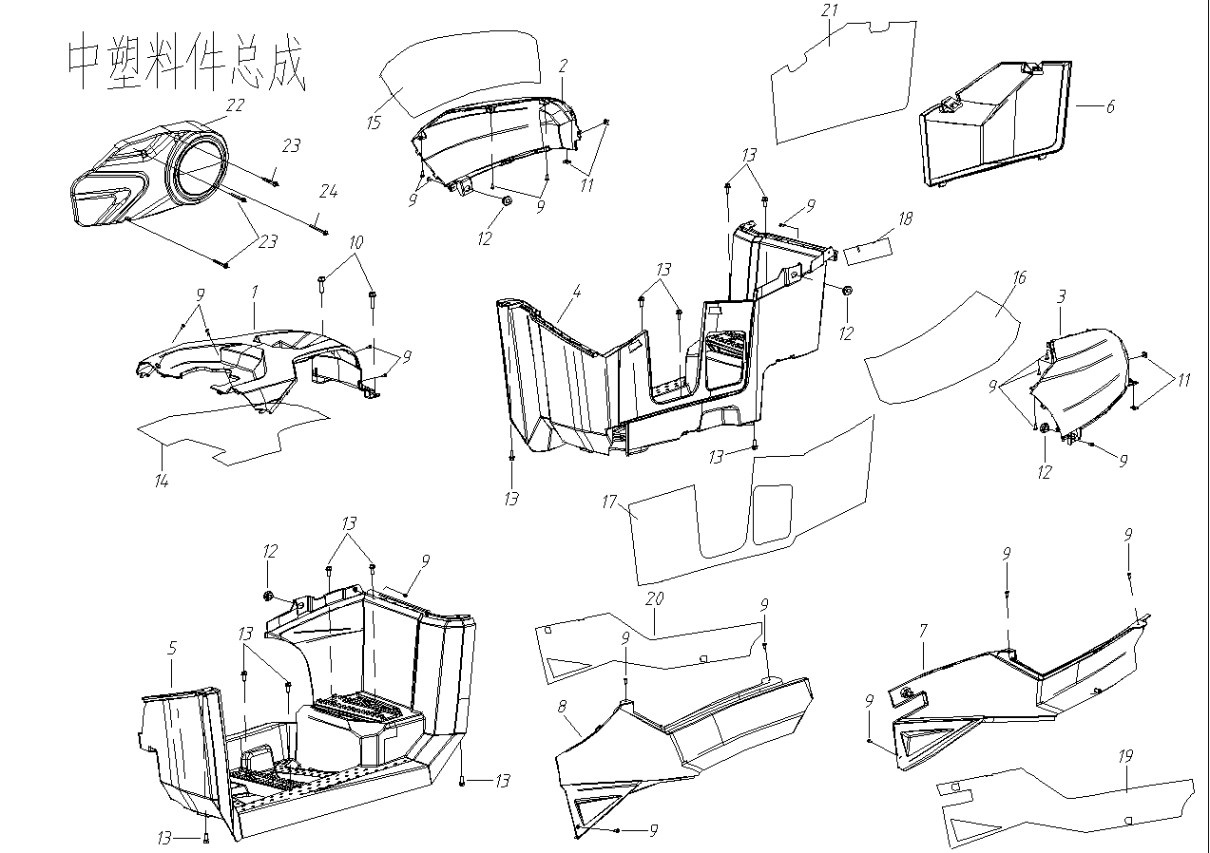
ПЛАСТИКОВЫЕ ДЕТАЛИ СРЕДНЕЙ ЧАСТИ КУЗОВА
№ |  | Номер детали | Название детали (RU) | Кол-во | Спец-я
1 | 4A13000015 | AM41-5006211 | ВЕРХНЯЯ ПАНЕЛЬ ТОПЛИВНОГО БАКА | 1
2 | 4A13000017a | AM41-5006214-R1 | ПАНЕЛЬ ОБЛИЦОВКИ ТОПЛИВНОГО БАКА, ПРАВАЯ (КРАСНАЯ) | 1
 | 4A13000017b | AM41-5006214-L1 | ПАНЕЛЬ ОБЛИЦОВКИ ТОПЛИВНОГО БАКА, ПРАВАЯ (СИНЯЯ) | 1
 | 4A13000017e | AM41-5006214-Y1 | ПАНЕЛЬ ОБЛИЦОВКИ ТОПЛИВНОГО БАКА, ПРАВАЯ (ПЕСОЧНАЯ) | 1
 | 4A13000017g | AM41-5006214-M1 | ПАНЕЛЬ ОБЛИЦОВКИ ТОПЛИВНОГО БАКА, ПРАВАЯ (КАМУФЛЯЖНАЯ) | 1
 | 4A13000017c | AM41-5006214-B1 | ПАНЕЛЬ ОБЛИЦОВКИ ТОПЛИВНОГО БАКА, ПРАВАЯ (ЧЕРНАЯ) | 1
 | 4A13000017d | AM41-5006214-H1 | ПАНЕЛЬ ОБЛИЦОВКИ ТОПЛИВНОГО БАКА, ПРАВАЯ (СЕРАЯ) | 1
 | 4A13000017f | AM41-5006214-C1 | ПАНЕЛЬ ОБЛИЦОВКИ ТОПЛИВНОГО БАКА, ПРАВАЯ (ОРАНЖЕВАЯ) | 1
3 | 4A13000016a | AM41-5006213-R1 | ПАНЕЛЬ ОБЛИЦОВКИ ТОПЛИВНОГО БАКА, ЛЕВАЯ (КРАСНАЯ) | 1
 | 4A13000016b | AM41-5006213-L1 | ПАНЕЛЬ ОБЛИЦОВКИ ТОПЛИВНОГО БАКА, ЛЕВАЯ (СИНЯЯ) | 1
 | 4A13000016e | AM41-5006213-Y1 | ПАНЕЛЬ ОБЛИЦОВКИ ТОПЛИВНОГО БАКА, ЛЕВАЯ (ПЕСОЧНАЯ) | 1
 | 4A13000016g | AM41-5006213-M1 | ПАНЕЛЬ ОБЛИЦОВКИ ТОПЛИВНОГО БАКА, ЛЕВАЯ (КАМУФЛЯЖНАЯ | 1
 | 4A13000016c | AM41-5006213-B1 | ПАНЕЛЬ ОБЛИЦОВКИ ТОПЛИВНОГО БАКА, ЛЕВАЯ (ЧЕРНАЯ) | 1
 | 4A13000016d | AM41-5006213-H1 | ПАНЕЛЬ ОБЛИЦОВКИ ТОПЛИВНОГО БАКА, ЛЕВАЯ (СЕРАЯ) | 1
 | 4A13000016f | AM41-5006213-C1 | ПАНЕЛЬ ОБЛИЦОВКИ ТОПЛИВНОГО БАКА, ЛЕВАЯ (ОРАНЖЕВАЯ) | 1
4 | 4A13000021 | AM41-5006222 | ПРАВАЯ ПОДНОЖКА | 1
5 | 4A13000020 | AM41-5006221 | ЛЕВАЯ ПОДНОЖКА | 1
6 | 4A13000022 | AM41-5006224 | ДЕКАОРАТИВНАЯ НАКЛАДКА ПРАВАЯ НИЖНЯЯ | 1
7 | 4A13000019a | AM41-5006232-R1 | ПРАВАЯ БОКОВАЯ ПАНЕЛЬ (КРАСНАЯ) | 1
 | 4A13000019b | AM41-5006232-L1 | ПРАВАЯ БОКОВАЯ ПАНЕЛЬ (СИНЯЯ) | 1
 | 4A13000019e | AM41-5006232-Y1 | ПРАВАЯ БОКОВАЯ ПАНЕЛЬ (КРАСНАЯ) | 1
 | 4A13000019g | AM41-5006232-M1 | ПРАВАЯ БОКОВАЯ ПАНЕЛЬ (КАМУФЛЯЖНАЯ) | 1
 | 4A13000019c | AM41-5006232-B1 | ПРАВАЯ БОКОВАЯ ПАНЕЛЬ (ЧЕРНАЯ) | 1
 | 4A13000019d | AM41-5006232-H1 | ПРАВАЯ БОКОВАЯ ПАНЕЛЬ (СЕРАЯ) | 1
 | 4A13000019f | AM41-5006232-C1 | ПРАВАЯ БОКОВАЯ ПАНЕЛЬ (ОРАНЖЕВАЯ) | 1
8 | 4A13000018a | AM41-5006231-R1 | ЛЕВАЯ БОКОВАЯ ПАНЕЛЬ (КРАСНАЯ) | 1
 | 4A13000018b | AM41-5006231-L1 | ЛЕВАЯ БОКОВАЯ ПАНЕЛЬ (СИНЯЯ) | 1
 | 4A13000018e | AM41-5006231-Y1 | ЛЕВАЯ БОКОВАЯ ПАНЕЛЬ (ПЕСОЧНАЯ) | 1
 | 4A13000018g | AM41-5006231-M1 | ЛЕВАЯ БОКОВАЯ ПАНЕЛЬ (КАМУФЛЯЖНАЯ) | 1
 | 4A13000018c | AM41-5006231-B1 | ЛЕВАЯ БОКОВАЯ ПАНЕЛЬ (ЧЕРНАЯ) | 1
 | 4A13000018d | AM41-5006231-H1 | ЛЕВАЯ БОКОВАЯ ПАНЕЛЬ (СЕРАЯ) | 1
 | 4A13000018f | AM41-5006231-C1 | ЛЕВАЯ БОКОВАЯ ПАНЕЛЬ (ОРАНЖЕВАЯ) | 1
9 | GB/T845-ST4.2x13 | Q2714213 | ВИНТ | 20 | ST4.2*13
10 | GB/T5787-M8x20 | Q1820822 | БОЛТ | 2 | M8*22
11 | 4A13000033 | Q39739 | ЗАЖИМ | 4
12 | 4A13000035 | AM41-5006231 | РЕЗИНОВАЯ ШАЙБА | 4
13 | GB/T973-M6x16 | Q1610616 | БОЛТ | 12 | M6*16
14 | 4A13000036 | AM41-5310010 | ШУМОИЗОЛЯЦИОННАЯ ПРОКЛАДКА ВЕРХНЕЙ КРЫШКИ ТОПЛИВНОГО БАКА | 1
15 | 4A13000037 | AM41-5310030 | ШУМОИЗОЛЯЦИОННАЯ ПРОКЛАДКА ЛЕВОЙ ПАНЕЛИ ТОПЛИВНОГО БАКА | 1
16 | 4A13000038 | AM41-5310020 | ШУМОИЗОЛЯЦИОННАЯ ПРОКЛАДКА ПРАВОЙ ПАНЕЛИ ТОПЛИВНОГО БАКА | 1
17 | 4A13000039 | AM41-5310040 | ТЕПЛОИЗОЛЯЦИОННАЯ ПРОКЛАДКА ПРАВОЙ ПОДНОЖКИ | 1
18 | 4A13000040 | AM41-5310060 | ТЕПЛОИЗОЛЯЦИОННАЯ ПРОКЛАДКА ЛЕВОЙ ПОДНОЖКИ | 1
19 | 4A13000041 | AM41-5310080 | ТЕПЛОИЗОЛЯЦИОННАЯ ПРОКЛАДКА ПРАВОЙ БОКОВОЙ ОБЛИЦОВКИ | 1
20 | 4A13000042 | AM41-5310050 | ШУМОИЗОЛЯЦИОННАЯ ПРОКЛАДКА ЛЕВОЙ БОКОВОЙ ОБЛИЦОВКИ | 1
21 | 4A13000043 | AM41-5310120 | ТЕПЛОИЗОЛЯЦИОННАЯ ПРОКЛАДКА ПРАВОЙ НИЖНЕЙ ДЕКОРАТИВНОЙ ОБЛИЦОВКИ | 1
22 |  |  | ДЕКОРАТИВНАЯ ОБЛИЦОВКА CVT | 1
23 |  |  | БОЛТ | 3
24 |  |  | БОЛТ | 1
ПЛАСТИКОВЫЕ ДЕТАЛИ СРЕДНЕЙ ЧАСТИ КУЗОВА

F04
ПЛАСТИКОВЫЕ ДЕТАЛИ ЗАДНЕЙ ЧАСТИ КУЗОВА
№ |  | Номер детали | Название детали (RU) | Кол-во | Спец-я
1 | 4A13000010 | AM41-5006311 | ОТСЕК ДЛЯ ХРАНЕНИЯ | 1
2 | 4A13000023a | AM41-5006312-R1 | ЗАДНЯЯ ПАНЕЛЬ (КРАСНАЯ) | 1
 | 4A13000023b | AM41-5006312-L1 | ЗАДНЯЯ ПАНЕЛЬ (СИНЯЯ) | 1
 | 4A13000023e | AM41-5006312-Y1 | ЗАДНЯЯ ПАНЕЛЬ (ПЕСОЧНАЯ) | 1
 | 4A13000023g | AM41-5006312-M1 | ЗАДНЯЯ ПАНЕЛЬ (КАМУФЛЯЖНАЯ) | 1
 | 4A13000023c | AM41-5006312-B1 | ЗАДНЯЯ ПАНЕЛЬ (ЧЕРНАЯ) | 1
 | 4A13000023d | AM41-5006312-H1 | ЗАДНЯЯ ПАНЕЛЬ (СЕРАЯ) | 1
 | 4A13000023f |  | ЗАДНЯЯ ПАНЕЛЬ (ОРАНЖЕВАЯ) | 1
3 | 4A12000002 | AM41-5006313 | КРЫШКА ЗАДНЕГО ФОНАРЯ | 1
4 | 4A13000025 | AM41-5006314 | КРЫШКА ЗАДНЕГО ОТСЕКА | 1
5 | GB/T5787-M6x16 | Q1610616 | БОЛТ | 8 | M6*16
6 | 4A13000033 | Q39739 | ЗАЖИМ | 9
7 | 4A13000034 | Q31206 | ГАЙКА | 2
8 | GB/T845-ST4.2x13 | Q2714213 | ВИНТ | 5 | ST4.2*13
9 | 4A12000003 | 4A13000031 | ШТИФТ | 2
10 | 4A040000050100 | AM41-3901010 | НАБОР ИНСТРУМЕНТОВ | 1
11 | 4A13000028 | AM41-3901020 | РЕЗИНОВЫЙ РЕМЕНЬ ДЛЯ НАБОРА ИНСТРУМЕНТОВ | 1
12 | 4A13000032 | AM41-5006411 | ЗАЩИТА ШАССИ | 1
13 | 4A13000030 | AM41-5006315 | РЕЗИНОВАЯ ПЕТЛЯ ФИКСАЦИИ ЗАДНЕГО ОТСЕКА | 1
14 | GB/T973-M6x12 | Q1610612 | БОЛТ | 10 | M6x12
15 | 4A13000044 | AM41-5310210 | ТЕПЛОИЗОЛЯЦИОННАЯ ПРОКЛАДКА БОЛЬШОГО ЗАДНЕГО ОБТЕКАТЕЛЯ | 1
16 | 4A13000045 | AM41-5310220 | ТЕПЛОИЗОЛЯЦИОННАЯ ПРОКЛАДКА МАЛОГО ЗАДНЕГО ОБТЕКАТЕЛЯ | 1
17 | 4A13000046 | AM41-5310230 | ТЕПЛОИЗОЛЯЦИОННАЯ ПРОКЛАДКА ОБЛИЦОВКИ ЗАДРНЕГО ФОНАРЯ | 1
18 | 4A13000047 | AM41-5310240 | ТЕПЛОИЗОЛЯЦИОННАЯ ПРОКЛАДКА ОТСЕКА ДЛЯ ХРАНЕНИЯ | 1

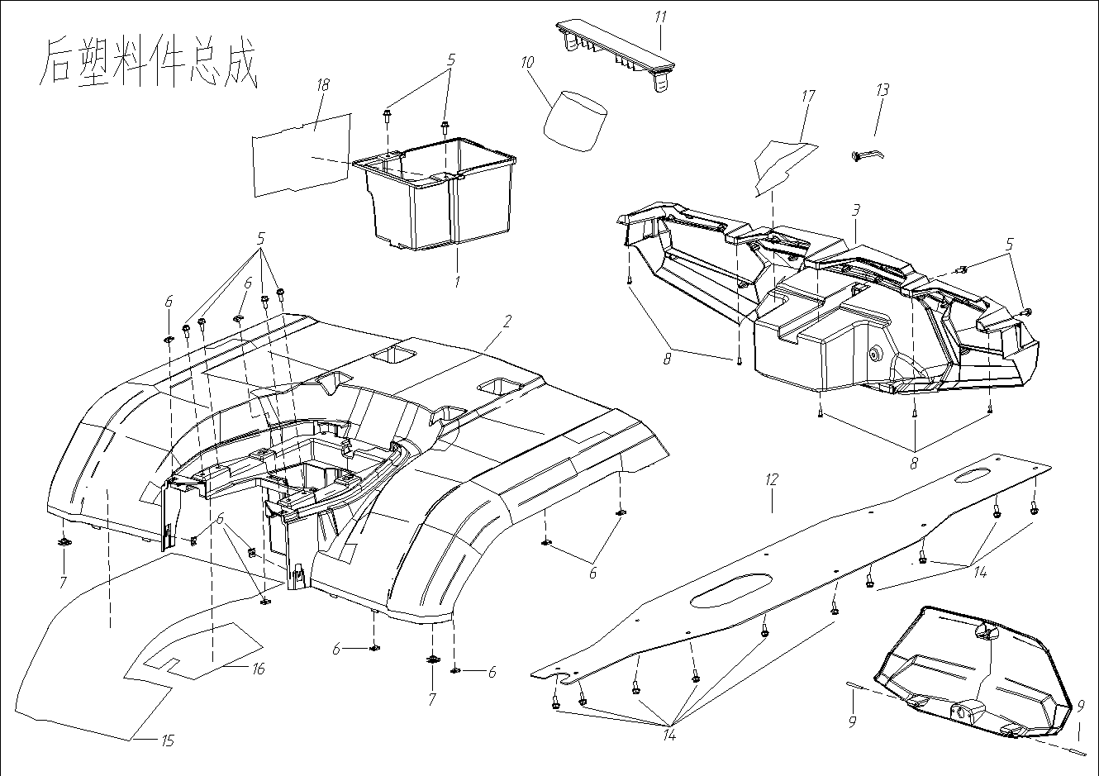

ПЛАСТИКОВЫЕ ДЕТАЛИ ЗАДНЕЙ ЧАСТИ КУЗОВА

F05
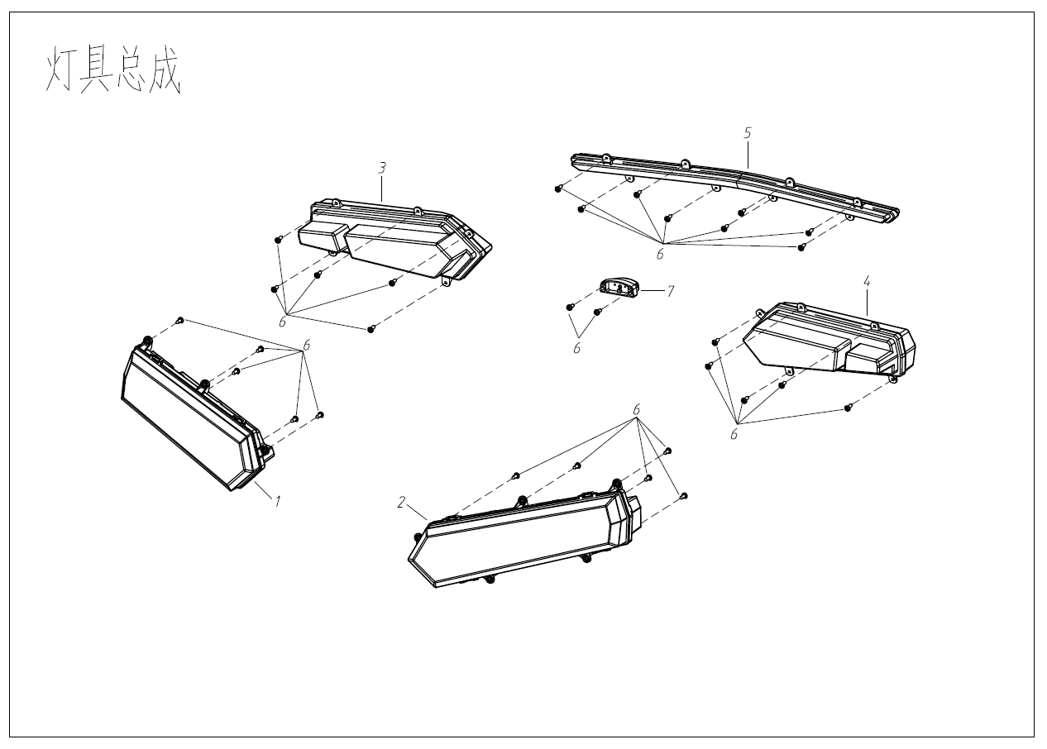
СВЕТОДИОДНЫЕ ОСВЕТИТЕЛЬНЫЕ ПРИБОРЫ В СБОРЕ
№ |  | Номер детали | Название детали (RU) | Кол-во | Спец-я
1 | 4A12000800 | AM41-4101020 | ПЕРЕДНЯЯ ФАРА, ПРАВАЯ | 1
2 | 4A12000700 | AM41-4101010 | ПЕРЕДНЯЯ ФАРА, ЛЕВАЯ | 1
3 | 4A12001000 | AM41-4107020 | ЗАДНИЙ ФОНАРЬ, ПРАВЫЙ | 1
4 | 4A12000900 | AM41-4107010 | ЗАДНИЙ ФОНАРЬ, ЛЕВЫЙ | 1
5 |  | AM41-4114010 | ФОНАРЬ ГАБАРИТНЫЙ | 1
6 |  | Q2714213 | ВИНТ | 30 | ST4.2*13
7 | 4A12001400 | AM41-4108010 | ФОНАРЬ ОСВЕЩЕНИЯ НОМЕРНОГО ЗНАКА | 1
 |  | AM41-4108020 | ФОНАРЬ ОСВЕЩЕНИЯ НОМЕРНОГО ЗНАКА | 1 | T3专用
8 |  | AM41-4101030 | ПРОЖЕКТОР | 1
9 |  | AM41-4108011 | КРУГЛАЯ ЗАГЛУШКА 20 ГАБАРИТНОГО ФОНАРЯ | 1
10 |  | AM41-4108012 | КОРОТКАЯ - ДЛИННАЯ КОНЦЕВАЯ ЗАГЛУШКА 4. 5 ГАБАРИТНОГО ФОНАРЯ | 2
11 |  | AM41-4101031 | ЗАЖИМ 22 ПРОЖЕКТОРА | 2

СВЕТОДИОДНЫЕ ОСВЕТИТЕЛЬНЫЕ ПРИБОРЫ В СБОРЕ

F06-1
ДВИГАТЕЛЬ В СБОРЕ
№ |  | Номер детали | Название детали (RU) | Кол-во | Спец-я
1 | 1BA1-10000-00 | EM41-1000010 | ДВИГАТЕЛЬ В СБОРЕ (ВКЛЮЧАЯ ДРОССЕЛЬНУЮ ЗАСЛОНКУ) | 1
2 | 4UB1-22150-00 | AM41-1000011 | ВИБРООПОРЫ(ПОДУШКИ)ДВИГАТЕЛЯ | 4
3 | 4A06000004 | AM41-2801210 | КРОНШТЕЙН КРЕПЛЕНИЯ ДВИГАТЕЛЯ, ПЕРЕДНИЙ | 2
4 | 4A06000006 | AM41-2801220 | КРОНШТЕЙН КРЕПЛЕНИЯ ДВИГАТЕЛЯ, ЛЕВЫЙ, НИЖНИЙ,ЗАДНИЙ | 1
5 | 4A06000007 | AM41-2801230 | КРОНШТЕЙН КРЕПЛЕНИЯ ДВИГАТЕЛЯ, ПРАВЫЙ, НИЖНИЙ,ЗАДНИЙ | 1
6 | 4A06000005 | AM41-1000012 | ВТУЛКА ДИСТАНЦИОННАЯ КРЕПЛЕНИЯ ДВИГАТЕЛЯ, ПРАВАЯ | 1
7 | GB/T5787-M10x1.25x245 | Q18510245 | БОЛТ | 1 | M10x1.25x245
8 | GB/T5787 -M10x1.25x20 | Q1851020 | БОЛТ | 2 | M10x1.25x20
9 | GB/T5787-M10x1.25x70 | Q1851070 | БОЛТ | 1 | M10x1.25x70
10 | GB/T5787-M10x1.25 | Q33110 | ГАЙКА | 6 | M10x1.25
11 | GB/T6187-M8 | Q33108 | ГАЙКА M8 | 8 | M8
12 | 4A06000011 | AM41-1702010 | СЕРЬГА ПЕРЕКЛЮЧЕНИЯ ПЕРЕДАЧ | 1
13 | GB/T5787-M6x20 | Q1860625 | БОЛТ | 1 | M6x25
14 | 4A08000500 | EM41-1014060 | ВПУСКНОЙ ПАТРУБОК CVT | 1
15 | 4A08000600 | EM41-1014070 | ВЫПУСКНОЙ ПАТРУБОК CVT | 1
16 |  | EM41-1014162 | МОНТАЖНАЯ ПАНЕЛЬ ВЕРХНЕГО ВПУСКНОГО ПАТРУБКА

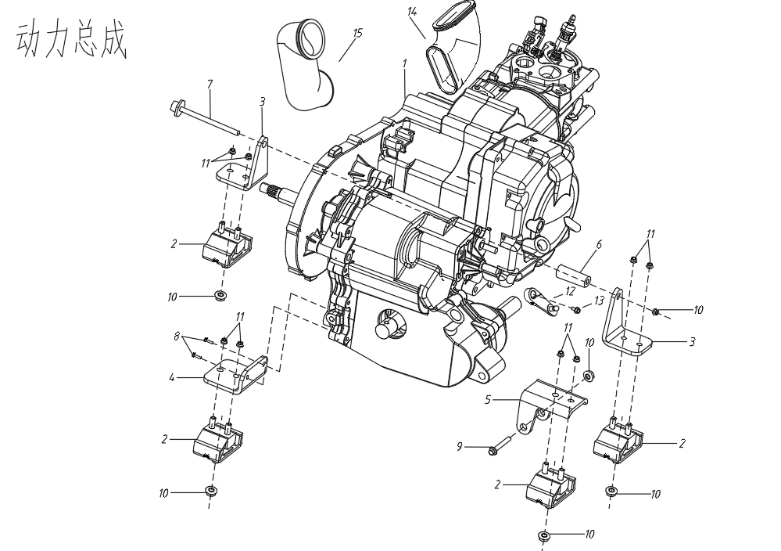

ДВИГАТЕЛЬ В СБОРЕ

F06-2
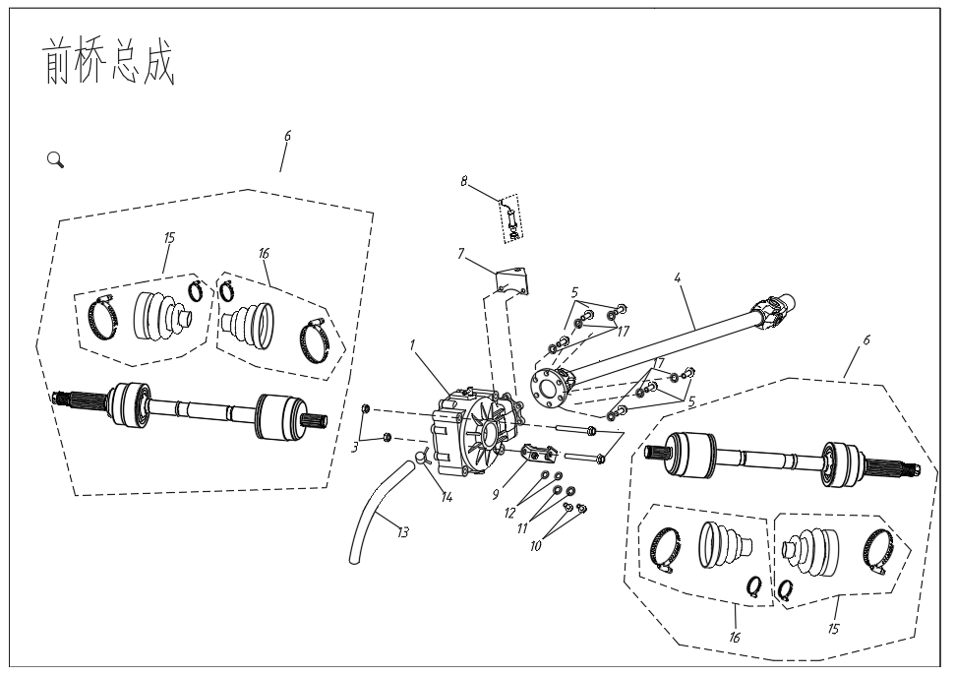
ПЕРЕДНЯЯ ОСЬ В СБОРЕ
№ |  | Номер детали | Название детали (RU) | Кол-во | Спец-я
1 | 4UB1-23500-00 | AM41-2300010 | ПЕРЕДНИЙ РЕДУКТОР В СБОРЕ | 1
2 | GB/T5787-M10x1.25x85 | Q1851085 | БОЛТ | 2 | M10x1.25x85
3 | GB/T6187.2-M10x1.25 | Q33110 | БОЛТ | 2 | M10x1.25
4 | 4A06000200 | AM41-2203010 | ПЕРЕДНИЙ КАРДАННЫЙ ВАЛ | 1
5 | GB/T70.2-M10x25 | Q2181025 | ВИНТ | 6 | M10x25
6 | 4A06000400 | AM41-2303020 | ПЕРЕДНЯЯ ПРИВОДНАЯ ОСЬ | 2
7 | 4UB1-23800-00 | AM41-2303011 | КРОНШТЕЙН КРЕПЛЕНИЯ ДАТЧИКА СКОРОСТИ | 1
8 | 4UB1-80930-00 | AM41-3802010 | ДАТЧИК СКОРОСТИ | 1
9 | 4A06000700 | AM41-2801310 | КРОНШТЕЙН КРЕПЛЕНИЯ ПЕРЕДНЕГО РЕДУКТОРА | 1
10 | GB/T5787-M8x16 | Q1820820 | БОЛТ | 2
11 | GB/T97.1-8a | Q401B08 | ШАЙБА №8 | 2
12 | GB/T93-8b | Q40308 | ПРУЖИННАЯ ПРОКЛАДКА № 8 | 2
13 | 4UB1-23500-01 | AM41-2300011 | ШЛАНГ | 1
14 | 1BA1-12494-00 | Q673A09 | ХОМУТ ШЛАНГА | 1
15 | 4A06000900 | AM41-2303111 | РЕЗИНОВАЯ ПРОКЛАДКА ПРИВОДНОЙ ОСИ 2 | 2
 | 4A06001000 | AM41-2303112 | ХОМУТ 1 | 2
 | 4A06001100 | AM41-2303113 | ХОМУТ 2 | 2
16 |  | AM41-2303114 | РЕЗИНОВАЯ ПРОКЛАДКА ПРИВОДНОЙ ОСИ 1 | 2
 | 4A06001000 | AM41-2303115 | ХОМУТ 1 | 2
 | 4A06001100 | AM41-2303116 | ХОМУТ 2 | 2
17 | GB/T 93-10b | Q40310 | ПРУЖИННАЯ ШАЙБА 10 | 6
ПЕРЕДНЯЯ ОСЬ В СБОРЕ

F06-3
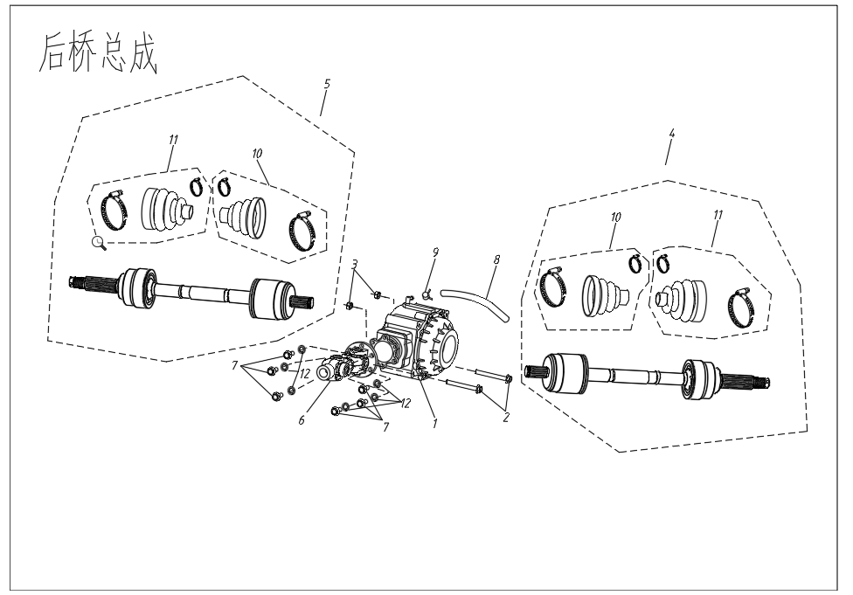
ЗАДНЯЯ ОСЬ В СБОРЕ
№ |  | Номер детали | Название детали (RU) | Кол-во | Спец-я
1 | 4A06000100 | AM41-2400010 | ЗАДНИЙ РЕДУКТОР В СБОРЕ (БЕЗ ДИФФЕРЕНЦИАЛА) | 1
 | 4A06000100e | AM41-2400020 | ЗАДНИЙ РЕДУКТОР В СБОРЕ (С ДИФФЕРЕНЦИАЛОМ) | 1
2 | GB/T5787-M10x1.25x110 | Q18510110 | БОЛТ | 2 | M10x1.25x110
3 | GB/T6187.2M10-M10x1.25 | Q33110 | ГАЙКА | 2 | M10x1.25
4 | 4A06000500 | AM41-2403010 | ЗАДНЯЯ ПРИВОДНАЯ ОСЬ, ЛЕВАЯ | 1
5 | 4A06000600 | AM41-2403020 | ЗАДНЯЯ ПРИВОДНАЯ ОСЬ, ПРАВАЯ | 1
6 | 4A06000300 | AM41-2201010 | ЗАДНИЙ КАРДАННЫЙ ВАЛ | 1
7 | GB/T70.2-M10x25 | Q2181025 | ВИНТЫ | 6 | M10x25
8 | 1BA1-23557-00 | AM41-2300011 | ШЛАНГ | 1
9 | 1BA1-12494-00 | Q673A115 | ПРУЖИННЫЙ ЗАЖИМ ШЛАНГА САПУНА | 1 | 11.5
10 |  | AM41-2403011 | РЕЗИНОВАЯ ПРОКЛАДКА ПРИВОДНОЙ ОСИ 1 | 2
 | 4A06001000 | AM41-2403012 | ХОМУТ 1 | 2
 | 4A06001100 | AM41-2403013 | ХОМУТ 2 | 2
11 |  | AM41-2403014 | РЕЗИНОВАЯ ПРОКЛАДКА ПРИВОДНОЙ ОСИ 2 | 2
 | 4A06001000 | AM41-2403012 | ХОМУТ 1 | 2
 | 4A06001100 | AM41-2403013 | ХОМУТ 2 | 2
12 | GB/T 93-10b | Q40310 | ПРУЖИННАЯ ШАЙБА 10 | 6
ЗАДНЯЯ ОСЬ В СБОРЕ

F06-4
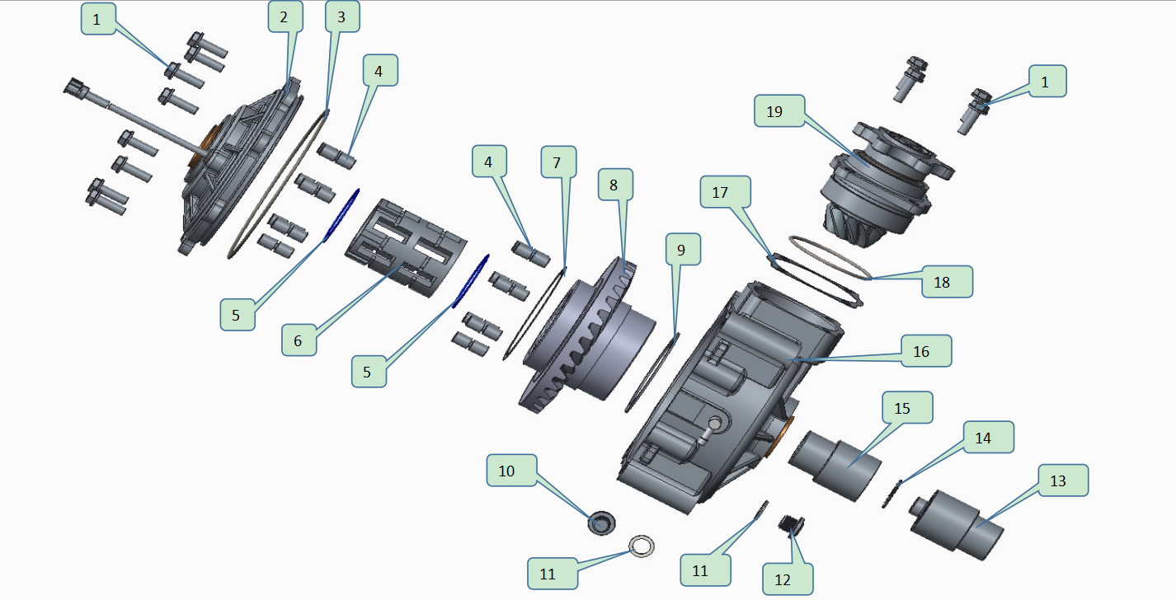
ПЕРЕДНИЙ МОСТ
№ | Номер детали | Название детали (RU) | Кол-во | Спец-я
1 | AM41-2400010 | ЗАДНЯЯ ОСЬ (БЕЗ ДИФФЕРЕНЦИАЛА) | 1
2 | UM41-2300011 | ФЛАНЦЕВЫЙ БОЛТ С ШЕСТИГРАННОЙ ГОЛОВКОЙ | 12 | M8*25
3 | UM41-2300012 | ЗАДНИЙ КОРПУС В СБ. | 1
4 | UM41-2300013 | УПЛОТНИТЕЛЬНОЕ КОЛЬЦО | 1 | Φ153*Φ3
5 | UM41-2300014 | РОЛИК | 14
6 | UM41-2300015 | ПРУЖИННОЕ КОЛЬЦО | 2
7 | UM41-2300016 | ФИКСАТОР | 1
8 | UM41-2300017 | РЕГУЛИРОВОЧНАЯ ПРОКЛАДКА | 选配
9 | UM41-2300018 |  | 1 | 速比8：36
10 | AM41-2300012 |  | 1 | 速比9：33
11 | UM41-2300019 | УСИЛЕННАЯ ОПОРНАЯ ПОДКЛАДКА | 选配
12 | UM41-2300021 | СЛИВНАЯ ПРОБКА ДЛЯ МАСЛА (С МАГНИТОМ) | 1 | M14*1.25
13 | UM41-2300022 | УПЛОТНЕНИЕ СЛИВНОЙ ПРОБКИ ДЛЯ МАСЛА | 2
14 | UM41-2300023 | СЛИВНАЯ ПРОБКА ДЛЯ МАСЛА | 1 | M14*1.25
15 | UM41-2300024 | ПРАВЫЙ ВЫХОДНОЙ БЛОК | 1
16 | UM41-2300025 | ПОДШИПНИК СКОЛЬЖЕНИЯ | 1
17 | UM41-2300026 | ЛЕВЫЙ ВЫХОДНОЙ БЛОК | 1
18 | UM41-2300027 |  | 1
19 | UM41-2300028 | РЕГУЛИРОВОЧНАЯ ПРОКЛАДКА ВХОДНОГО ВАЛА | 选配
20 | UM41-2300029 | УПЛОТНИТЕЛЬНОЕ КОЛЬЦО | 1 | Φ70*Φ3
21 | UM41-2300031 | ВЕДУЩЕЕ КОЛЕСО | 1 | 速比8：36
22 | AM41-2300013 |  |  | 速比9：33

F06-5
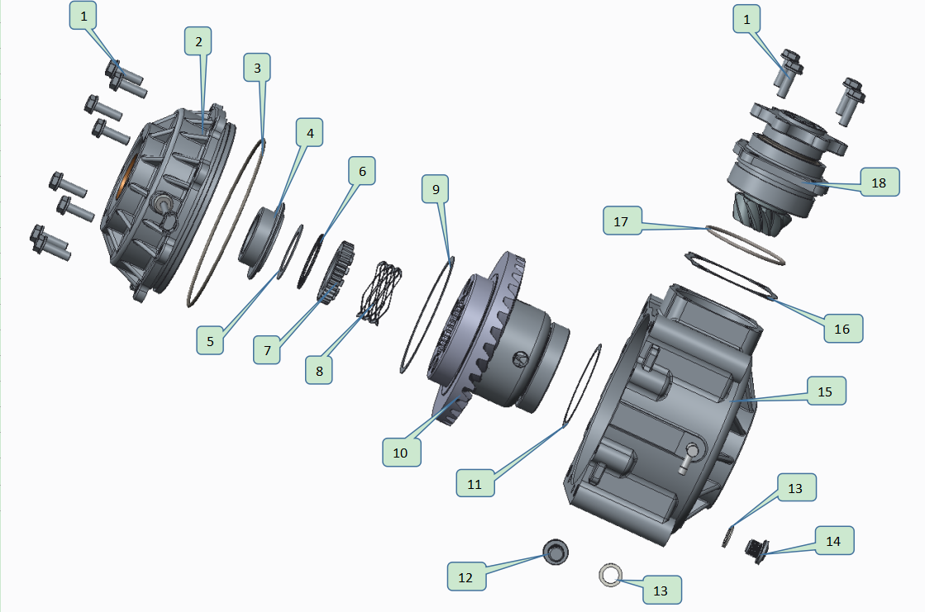
ЗАДНИЙ МОСТ В СБОРЕ (С БЛОКИРОВКОЙ ДИФФЕРЕНЦИАЛА）
№ | Номер детали | Название детали (RU) | Кол-во | Спец-я
1 | UM41-2300011 | ФЛАНЦЕВЫЙ БОЛТ С ШЕСТИГРАННОЙ ГОЛОВКОЙ | 12 | M8*25
2 | UM41-2300012 | ЗАДНИЙ КОРПУС В СБ. | 1
3 | UM41-2300013 | УПЛОТНИТЕЛЬНОЕ КОЛЬЦО | 1 | Φ153*Φ3
4 | UM41-2300014 | РОЛИК | 14
5 | UM41-2300015 | ПРУЖИННОЕ КОЛЬЦО | 2
6 | UM41-2300016 | ФИКСАТОР | 1
7 | UM41-2300017 | РЕГУЛИРОВОЧНАЯ ПРОКЛАДКА | 选配
8 | UM41-2300018 | ВЕДОМАЯ КОНИЧЕСКАЯ ШЕСТЕРНЯ | 1 | 速比8：36
9 | AM41-2300012 |  |  | 速比9：33
10 | UM41-2300019 | УСИЛЕННАЯ ОПОРНАЯ ПОДКЛАДКА | 选配
11 | UM41-2300021 | СЛИВНАЯ ПРОБКА ДЛЯ МАСЛА (С МАГНИТОМ) | 1 | M14*1.25
12 | UM41-2300022 | УПЛОТНЕНИЕ СЛИВНОЙ ПРОБКИ ДЛЯ МАСЛА | 2
13 | UM41-2300023 | СЛИВНАЯ ПРОБКА ДЛЯ МАСЛА | 1 | M14*1.25
14 | UM41-2300024 | ПРАВЫЙ ВЫХОДНОЙ БЛОК | 1
15 | UM41-2300025 | ПОДШИПНИК СКОЛЬЖЕНИЯ | 1
16 | UM41-2300026 | ЛЕВЫЙ ВЫХОДНОЙ БЛОК | 1
17 | UM41-2300027 | ПЕРЕДНИЙ КОРПУС | 1
18 | UM41-2300028 | РЕГУЛИРОВОЧНАЯ ПРОКЛАДКА ВХОДНОГО ВАЛА | 选配
19 | UM41-2300029 | УПЛОТНИТЕЛЬНОЕ КОЛЬЦО | 1 | Φ70*Φ3
20 | UM41-2300031 | ВЕДУЩЕЕ КОЛЕСО | 1 | 速比8：36
21 | AM41-2300013 |  |  | 速比9：33

F06-6
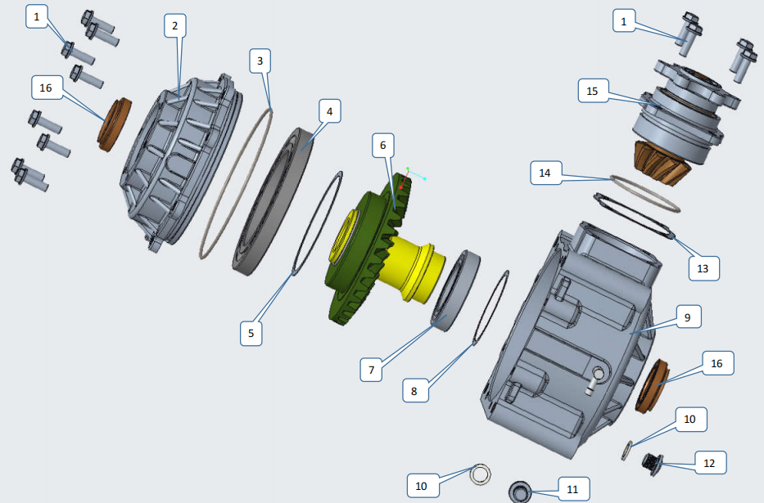
ЗАДНИЙ МОСТ В СБОРЕ (БЕЗ БЛОКИРОВКИ ДИФФЕРЕНЦИАЛА）
№ | Номер детали | Название детали (RU) | Кол-во | Спец-я
1 | UM41-2300011 | ФЛАНЦЕВЫЙ БОЛТ С ШЕСТИГРАННОЙ ГОЛОВКОЙ | 12 | M8*25
2 | UM41-2300012 | ЗАДНИЙ КОРПУС В СБ. | 1
3 | UM41-2300013 | УПЛОТНИТЕЛЬНОЕ КОЛЬЦО | 1 | Φ153*Φ3
4 | UM41-2300032 | ШАРИКОВЫЙ РАДИАЛЬНЫЙ ПОДШИПНИК | 1
5 | UM41-2300033 | РЕГУЛИРОВОЧНАЯ ШАЙБА | 选配
6 | UM41-2300034 | ВЫХОДНОЙ ВАЛ В СБ. | 1
7 | UM41-2300035 | ШАРИКОВЫЙ РАДИАЛЬНЫЙ ПОДШИПНИК | 1
8 | UM41-2300036 | РЕГУЛИРОВОЧНАЯ ШАЙБА | 选配
9 | UM41-2300037 | ПЕРЕДНИЙ КОРПУС В СБ. | 1
10 | UM41-2300038 | УПЛОТНЕНИЕ СЛИВНОЙ ПРОБКИ ДЛЯ МАСЛА | 2
11 | UM41-2300039 | СЛИВНАЯ ПРОБКА ДЛЯ МАСЛА (С МАГНИТОМ) | 2 | M14*1.25
12 | UM41-2300040 | ЗАЛИВНАЯ ПРОБКА ДЛЯ МАСЛА | 1 | M14*1.25
13 | UM41-2300041 | РЕГУЛИРОВОЧНАЯ ШАЙБА ВХОДНОГО ВАЛА С УПЛОТНИТЕЛЬНЫМ КОЛЬЦОМ | 1
14 | UM41-2300029 | УПЛОТНИТЕЛЬНОЙ КОЛЬЦО | 1 | Φ70*中3
15 | UM41-2300042 | ВЕДУЩИЙ ШКИВ В СБ. | 1
16 | UM41-2300043 | МАСЛЯНОЕ УПЛОТНЕНИЕ | 2 | Φ35*54*9/13

F06-7
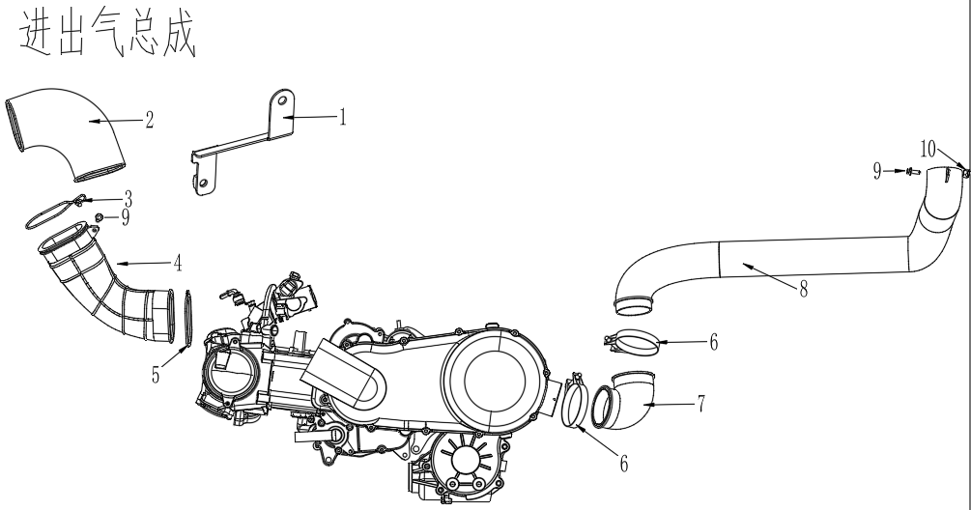
动力总成
№ |  | Номер детали | Название детали (RU) | Кол-во | Спец-я
1 | EM41-1014162 |  | Монтажная пластина верхнего впускного патрубка | 1
2 | EM41-1014160 |  | Впускной патрубок CVT 1 | 1
3 | EM41-1014161 |  | Зажим верхнего впускного патрубка | 1 | 钢丝
4 | EM41-1014170 |  | Впускной патрубок CVT 2 | 1
5 | EM41-1014163 |  | Овальный зажим верхнего впускного патрубка | 1
6 | AM41-1109017 |  | Клипса выпускного патрубка | 2
7 | EM41-1014180 |  | Выпускной патрубок CVT 1 | 1
8 | EM41-1014190 |  | Выпускной патрубок CVT 2 | 1
9 | Q1820612 |  | БОЛТ | 2 | M6x12
10 | Q33006 | GB/T6187.2-M6 | ГАЙКА М6 | 1 | M6

F07
ПЕРЕДНЯЯ ПОДВЕСКА
№ | Parts Number | Название детали (RU) |  | Кол-во | Спец-я
1 | 4A03000700 | ПЕРЕДНИЙ АМОРТИЗАТОР В СБОРЕ | AM41-2905010 | 2
2 | GB/T5787-M10x1.25x50 | БОЛТ | Q1851050 | 2 | M10*1.25*50
3 | GB/T6187.2-M10x1.25 | ГАЙКА | Q33110 | 14 | M10*1.25
4 | 4A03000500 | ПЕРЕДНИЙ ПРАВЫЙ ВЕРХНИЙ А-ОБРАЗНЫЙ РЫЧАГ | AM41-2904020 | 1
5 | 4A03000100 | ПЕРЕДНИЙ ЛЕВЫЙ ВЕРХНИЙ А-ОБРАЗНЫЙ РЫЧАГ | AM41-2904010 | 1
6 | GB/T894.1-34 | СТОПОРНОЕ КОЛЬЦО ШАРОВОЙ ОПОРЫ | Q43134 | 4 | Φ34
7 | 4A03000300 | ВЕРХНЯЯ ШАРОВАЯ ОПОРА | AM41-2904030 | 2
8 | GB/T5787-M10x1.25x50 | БОЛТ | Q1851050 | 2 | M10*1.25*50
9 | GB/T5787-M10x1.25x90 | БОЛТ | Q1851090 | 8 | M10*1.25*90
10 | 4A04000005 | ВТУЛКА КАПРОЛОН | AM41-2904011 | 16
11 | 4A03000007 | ВТУЛКА РЫЧАГА СТАЛЬНАЯ | AM41-2904012 | 8
12 | JB/T7940.1 | ПРЕССМАСЛЕНКА | AM41-2904013 | 8
13 | 4A03000005 | ПРАВЫЙ ПОВОРОТНЫЙ КУЛАК | AM41-2304020 | 1
14 | 4A03000001 | ЛЕВЫЙ ПОВОРОТНЫЙ КУЛАК | AM41-2304010 | 1
15 | JB/T 10238 | ПОДШИПНИК СТУПИЦЫ | AM41-2304030 | 2
16 | GB/T893.1-55 | СТОПОРНОЕ КОЛЬЦО ДЛЯ ОТВЕРСТИЯ Æ 55 | Q43055 | 2
17 | GB/T5787-M10x1.25x50 | БОЛТ | Q1851050T | 2 | M10*1.25*40
18 | GB/T97.1-10a | ШАЙБА | Q401B10 | 4 | Φ10
19 | GB/T9458-M10x1.25 | КОРОНЧАТАЯ ГАЙКА | Q38310 | 2 | M10*1.25
20 | GB/T91-2.5x25 | ШПИЛЬКА | Q5002525 | 2 | 2.5*25
21 | 4A03000600 | ПЕРЕДНИЙ ПРАВЫЙ НИЖНИЙ А-ОБРАЗНЫЙ РЫЧАГ | AM41-2904050 | 1
22 | 4A03000200 | ПЕРЕДНИЙ ЛЕВЫЙ НИЖНИЙ А-ОБРАЗНЫЙ РЫЧАГ | AM41-2904040 | 1
23 | 4A03000400 | НИЖНЯЯ ШАРОВАЯ ОПОРА | AM41-2904060 | 2
24 | 4A03000006 | ПЕРЕДНИЙ ПРАВЫЙ БРЫЗГОВИК РЫЧАГА | AM41-2904052 | 1
25 | 4A03000002 | ПЕРЕДНИЙ ЛЕВЫЙ БРЫЗГОВИК РЫЧАГА | AM41-2904051 | 1
26 | GB/T818-M5x12 | ВИНТ | Q2140512 | 4 | M5*12
27 | GB/T93-5 | ПРУЖИННАЯ ШАЙБА | Q40305 | 4 | Φ5
28 | GB/T97.1-5 | ШАЙБА | Q401B05 | 4 | Φ5
29 | GB/T5787-1986-M6x12 | БОЛТ | Q1860612 | 2 | M6x12
30 | 4A05000023 | ХОМУТⅠ | Q68614 | 2
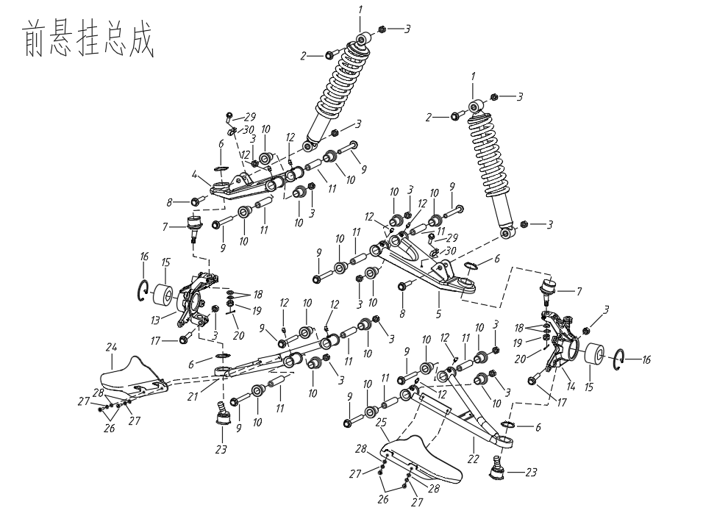

ПЕРЕДНЯЯ ПОДВЕСКА

F08
ЗАДНЯЯ ПОДВЕСКА
№ |  | Номер детали | Название детали (RU) | Кол-во | Спец-я
1 | 4A04000300 | AM41-2914020 | ЗАДНИЙ ПРАВЫЙ ВЕРХНИЙ А-ОБРАЗНЫЙ РЫЧАГ | 1
2 | 4A04000100 | AM41-2914010 | ЗАДНИЙ ЛЕВЫЙ ВЕРХНИЙ А-ОБРАЗНЫЙ РЫЧАГ | 1
3 | GB/T5787-M10x1.25x100 | Q18510100 | БОЛТ | 4 | M10x1.25x100
4 | GB/T6187.2-M10x1.25 | Q33110 | САМОКОНТРЯЩАЯСЯ ГАЙКА | 20 | M10x1.25
5 | GB/T5787-M10x1.25x90 | Q1851090 | БОЛТ | 8 | M10x1.25x90
6 | 4A04000005 | AM41-2904011 | ВТУЛКА ВКЛАДЫШ РЫЧАГА КАПРОЛОНОВАЯ | 24
7 | 4A03000007 | AM41-2904012 | ВТУЛКА ВНУТРЕННЯЯ СТАЛЬНАЯ РЫЧАГА | 8
8 | JB/T7940.1 | AM41-2904013 | ПРЕССМАСЛЕНКА | 12
9 | 4A04000600 | AM41-2915010 | ЗАДНИЙ АМОРТИЗАТОР В СБОРЕ | 2
10 | GB/T5787-M10x1.25x50 | Q1851050 | БОЛТ | 2 | M10x1.25x50
11 | GB/T5787-M10x1.25x50 | Q1851050 | БОЛТ | 2 | M10x1.25x50
12 | 4A04000003 | AM41-2404020 | ПРАВАЯ ЗАДНЯЯ ОПОРА ОСИ | 1
13 | 4A04000001 | AM41-2404010 | ЛЕВАЯ ЗАДНЯЯ ОПОРА ОСИ | 1
14 | 4A04000002 | AM41-2404011 | ВТУЛКА СТАЛЬНАЯ | 4
15 | JB/T 10238 | AM41-2304030 | ПОДШИПНИК СТУПИЦЫ | 2 | DAC30550032
16 | GB/T893.1-55 | Q43055 | СТОПОРНОЕ КОЛЬЦО ПОДШИПНИКА СТУПИЦЫ | 2 | φ55
17 | 4A04000400 | AM41-2914040 | ЗАДНИЙ ПРАВЫЙ НИЖНИЙ А-ОБРАЗНЫЙ РЫЧАГ | 1
18 | 4A04000200 | AM41-2914030 | ЗАДНИЙ ЛЕВЫЙ НИЖНИЙ А-ОБРАЗНЫЙ РЫЧАГ | 1
19 | 4UB1-35630-00 | AM41-2916020 | СТОЙКА СТАБИЛИЗАТОРА ПРАВАЯ | 1
20 | 4UB1-35620-00 | AM41-2916030 | СТОЙКА СТАБИЛИЗАТОРА ЛЕВАЯ | 1
21 | 4UB1-35601-00 | AM41-2916011 | КРЫШКА ОПОРЫ СТАБИЛИЗАТОРА ПОДВЕСКИ | 2
22 | 4UB1-35602-00 | AM41-2916012 | ОПОРА СТАБИЛИЗАТОРА ПОДВЕСКИ | 2
23 | 4A04000500 | AM41-2916010 | ЗАДНИЙ СТАБИЛИЗАТОР ПОДВЕСКИ В СБОРЕ | 1
24 | GB/T5787-M8x16 | Q1820816 | БОЛТ | 4 | M8x16
25 | 4A03000006 | AM41-2904052 | ЗАДНИЙ ПРАВЫЙ БРЫЗГОВИК | 1
26 | 4A03000002 | AM41-2904051 | ЗАДДНИЙ ЛЕВЫЙ БРЫЗГОВИК | 1
27 | GB/T818-M5x12 | Q2140512 | БОЛТ | 4 | M5x12
28 | GB/T97.1-5b | Q40305 | ПРУЖИННАЯ ШАЙБА | 4 | Φ5
29 | GB/T97.1-5a | Q401B05 | ШАЙБА | 4 | Φ5
30 | 4A05000023 | Q68614 | ХОМУТⅠ | 2
31 | 4A05000024 | Q68608 | ХОМУТ Ⅱ | 2
32 | GB/T5787-1986-M6x16 | Q1860616 | БОЛТ M6x16 | 2 | M6x16

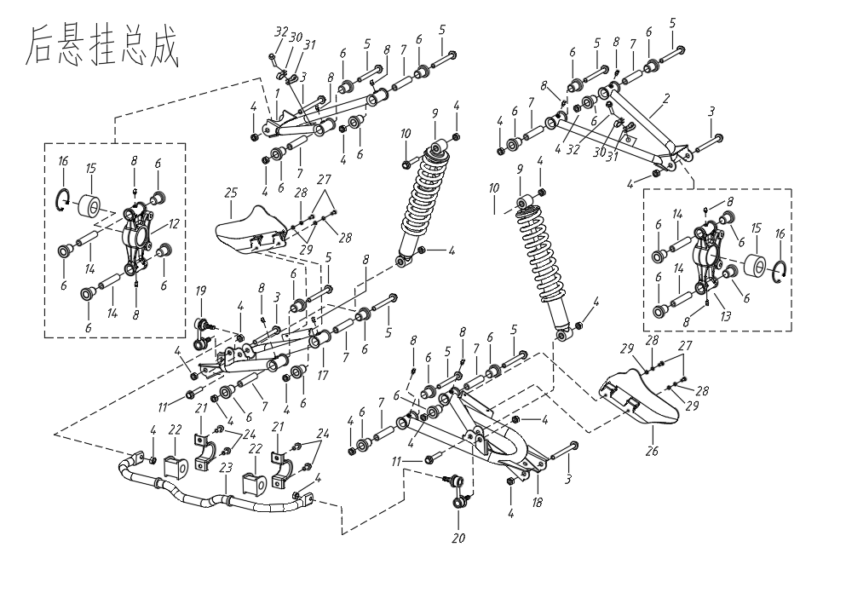

ЗАДНЯЯ ПОДВЕСКА

F10
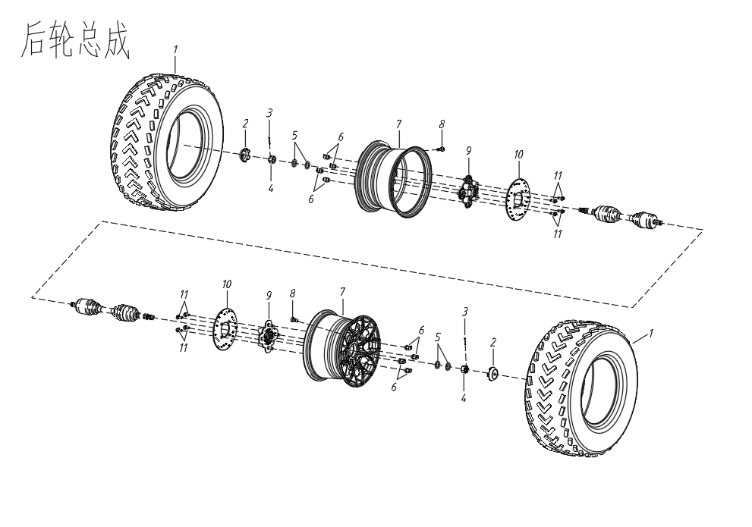
ЗАДНЕЕ КОЛЕСО
№ |  | Номер детали | Название детали (RU) | Кол-во | Спец-я
1 | 4UB1-24130-00 | AM41-3106020 | ШИНА | 2 | 25*10-12
2 |  | AM41-3102010 | КОЛПАЧОК НА ЦЕНТР КОЛЕСА | 2
3 | GB/T91-3.0x30 | Q5000436 | ШПЛИНТ | 2 | 4*36
4 | GB/T9458-M20x1 | Q38320 | КОРОНЧАТАЯ ГАЙКА | 2 | M20*1
5 | GB/T97.1-20a | Q401B20 | ШАЙБА | 4 | Φ20
6 | UM2-A1-33310-0 | AM41-3113011 | БОЛТ | 8 | M10*1.25
7 | 4A03000006 | AM41-3113020 | ДИСК КОЛЕСНЫЙ ЗАДНИЙ | 2 | 12*7.5
8 | 4UB1-24540-00 | AM41-3113012 | НИППЕЛЬ | 2
9 | 4A03000003 | AM41-3103010 | СТУПИЦА ЗАДНЕГО КОЛЕСА | 2
10 | 4A05000003 | AM41-3103020 | ДИСК ТОРМОЗНОЙ ЗАДНИЙ | 2
11 | 4A05000013 | AM41-3103011 | БОЛТ | 8
ЗАДНЕЕ КОЛЕСО

F09
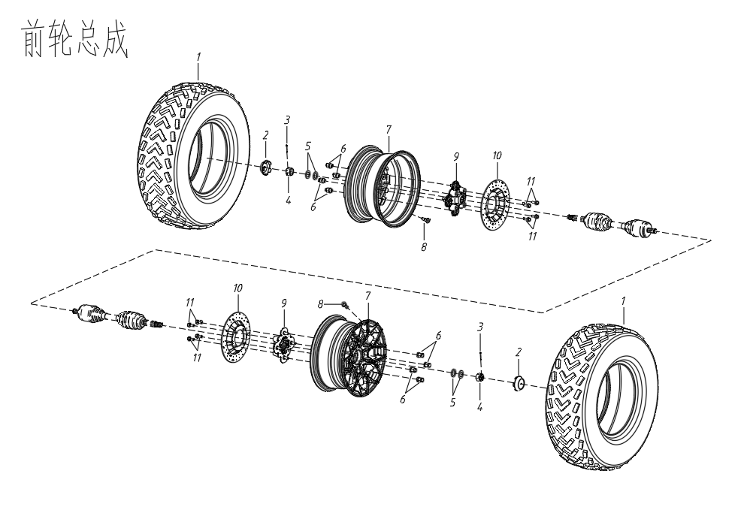
ПЕРЕДНЕЕ КОЛЕСО
№ |  | Название детали (RU) | Номер детали | Кол-во | Спец-я
1 | 4UB1-24110-00 | ШИНА | AM41-3106010 | 2 | 25*8-12
2 | 4A03000009 | КОЛПАЧОК НА ЦЕНТР КОЛЕСА | AM41-3102010 | 2
3 | GB/T91-3.0x30 | ШТИФТ | Q5000436 | 2 | 4*36
4 | GB/T9458-M20x1 | КОРОНЧАТАЯ ГАЙКА | Q38320 | 2 | M20*1
5 | GB/T97.1-20a | ШАЙБА | Q401B20 | 4 | Φ20
6 | UM2-A1-33310-0 | БОЛТ | AM41-3113011 | 8 | M10*1.25
7 | 4A03000004 | ДИСК КОЛЕСНЫЙ ПЕРЕДНИЙ | AM41-3113010 | 2 | 12*6.5
8 | 4UB1-24540-00 | НИППЕЛЬ | AM41-3113012 | 2
9 | 4A03000003 | СТУПИЦА ПЕРЕДНЕГО КОЛЕСА | AM41-3103010 | 2
10 | 4A05000002 | ДИСК ТОРМОЗНОЙ ПЕРЕДНИЙ | AM41-3103030 | 2
11 | 4A05000013 | БОЛТ | AM41-3103011 | 8
ПЕРЕДНЕЕ КОЛЕСО

F11-1
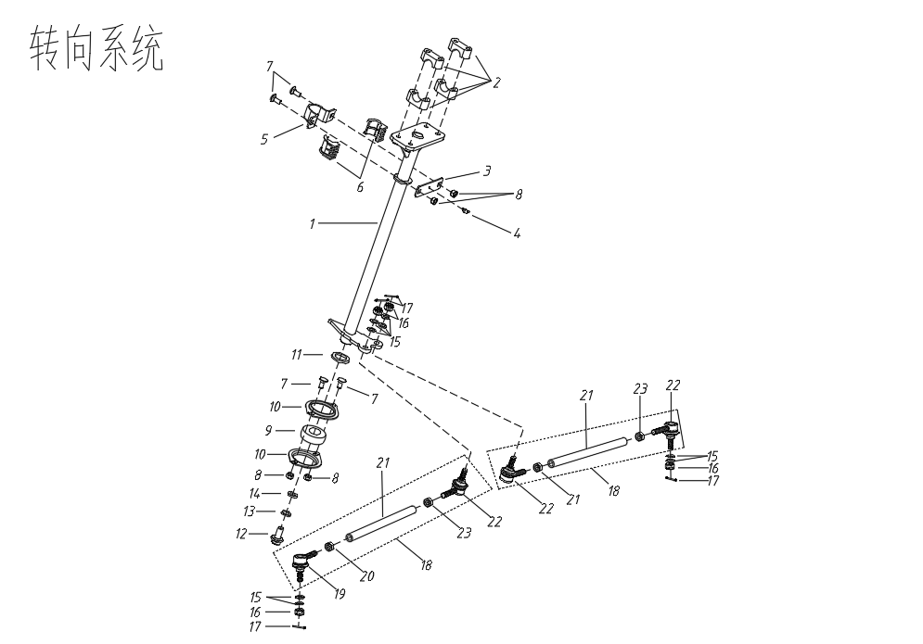
РУЛЕВАЯ КОЛОНКА
№ |  | Номер детали | Название детали (RU) | Кол-во | Спец-я
1 | 4A02000100 | AM41-3404010 | ВАЛ РУЛЕВОЙ КОЛОНКИ | 1
2 | 4A02000002 | AM41-3404011 | КРОНШТЕЙН-ЛОЖЕМЕНТ РУЛЯ | 4
3 | 4A02000004 | AM41-3404012 | ЗАДНЯЯ ЧАСТЬ СТАЛЬНОЙ ОБОЙМЫ СЛАЙДЕРА | 1
4 | JB/T7940.1 | AM41-2904013 | ПРЕССМАСЛЕНКА | 1 | M6
5 | 4A02000003 | AM41-3404013 | ЗАДНИЙ КРОНШТЕЙН РУЛЕВОЙ КОЛОНКИ | 1
6 | 4A02000005 | AM41-3404014 | СЛАЙДЕР РУЛЕВОГО ВАЛА | 2
7 | 4A02000006 | Q192B0820 | БОЛТ | 4 | GB/T 14
8 | GB/T6187.1-M8 | Q33108 | ГАЙКА | 4 | M8
9 | GB/276-2013-CS205 | AM41-3404020 | ПОДШИПНИК | 1 | CS205
10 | 4A02000007 | AM41-3404015 | КРЫШКА ПОДШИПНИКА | 2
11 | 4A02000008 | AM41-3404016 | ШАЙБА | 1 | 25.2x37.5x3
12 | GB/T5787-M12x1.5x20 | Q1821220 | ГАЙКА | 1 | M12x1.5x20
13 | GB/T93-12b | Q40312 | ПРУЖИННАЯ ШАЙБА | 1 | Φ12
14 | 4A02000009 | AM41-3404017 | ШАЙБА | 1 | 12x30x3
15 | GB/T97.1-10a | Q401B10 | ГАЙКА | 8 | Φ10
16 | GB/T9458-M10x1.25 | Q38310 | КОРОНЧАТАЯ ГАЙКА | 4 | M10x1.25
17 | GB/T91-2.5x25 | Q5002525 | ШПЛИНТ | 4 | 2.5x25
18 | 4A02000200 | AM41-3401010 | РУЛЕВАЯ ТЯГА В СБОРЕ | 2
19 | 4A020002000100 | AM41-3401012 | НАКОНЕЧНИК РУЛЕВОЙ ТЯГИ НАРУЖНЫЙ | 2
20 | GB/T6172-M10L | Q350B10L | ГАЙКА | 2
21 | 4A020002000001 | AM41-3401011 | РУЛЕВАЯ ТЯГА | 2
22 | 4A020002000200 | AM41-3401013 | НАКОНЕЧНИК РУЛЕВОЙ ТЯГИ ВНУТРЕННИЙ | 2
23 | GB/T6172-M10 | Q350B10 | ГАЙКА | 2
РУЛЕВАЯ КОЛОНКА

F11 -2
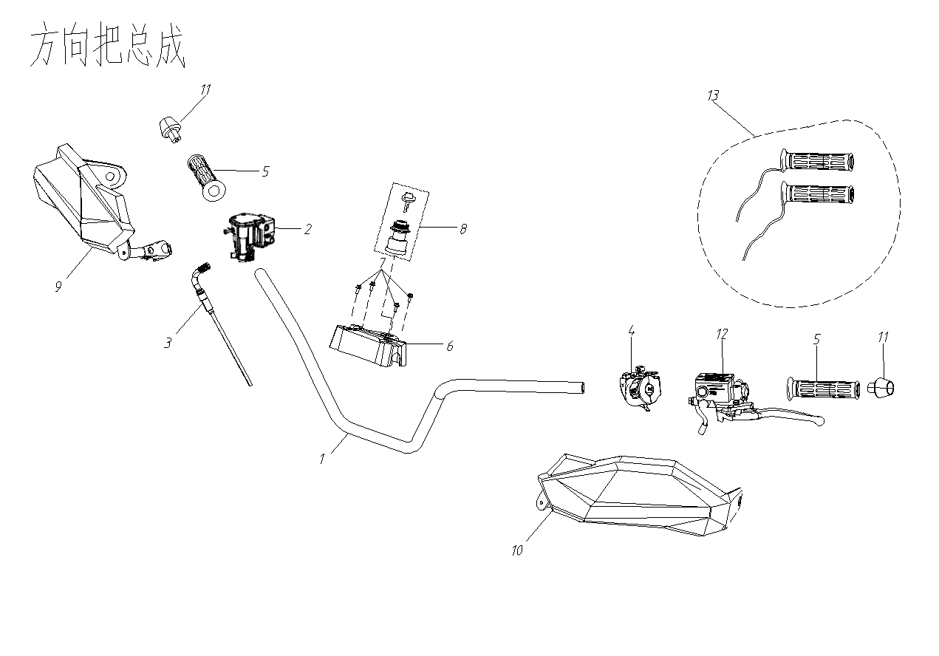
РУЛЬ В СБОРЕ
№ |  | Номер детали | Название детали (RU) | Кол-во | Спец-я
1 | 4A02000001 | AM41-3402010 | РУЛЬ | 1
2 | 4A02000300 | AM41-3774020 | МАНЕТКА АКСЕЛЕРАТОРА | 1
 | 4A02000300a | AM41-3774040 | БЛОК УПРАВЛЕНИЯ ДРОССЕЛЬНОЙ ЗАСЛОНКОЙ (С ПЕРЕКЛЮЧАТЕЛЕМ 4WD И БЛОКИРОВКИ ДИФФЕРЕНЦИАЛА) | 1
3 | 4A02000400 | AM41-3774021 | ТРОС ПРИВОДА ДРОССЕЛЬНОЙ ЗАСЛОНКИ | 1
4 | 4A12000600 | AM41-3774010 | ПОДРУЛЕВОЙ ПЕРЕКЛЮЧАТЕЛЬ, ЛЕВЫЙ (ЕВРОПЕЙСКАЯ ВЕРСИЯ) | 1
 | 4A12000600e | AM41-3774030 | ПОДРУЛЕВОЙ ПЕРЕКЛЮЧАТЕЛЬ, ЛЕВЫЙ (ВЕРСИЯ ДЛЯ США)
5 | 4A02000010 | AM41-3402020 | РЕЗИНОВАЯ МУФТА РУКОЯТКИ | 1
6 | 4A13000012 | AM41-3402030 | НАКЛАДКА НА РУЛЬ | 1
7 | GB/T5787-M8x55 | Q1820855 | БОЛТ | 4 | M8x55
8 | 4UB1-80510-00 | AM41-3704010 | ЗАМОК ЗАЖИГАНИЯ С КЛЮЧОМ | 1
9 | 4A02000600 | AM41-3412020 | ЗАЩИТА РУКИ, ПРАВАЯ | 1
10 | 4A02000700 | AM41-3412010 | ЗАЩИТА РУКИ, ЛЕВАЯ | 1
11 | 4A02000500 | AM41-3402040 | ЗАГЛУШКА ТОРЦА РУЛЯ В СБОРЕ | 2
12 | 4A05000025 | AM41-3759010 | ЛЕВЫЙ РЫЧАГ СТОЯНОЧНОГО ТОРМОЗА | 1
13 | 4A02000010a | AM41-3759020 | РУЧКА РУЛЯ С ПОДОГРЕВОМ | 1
14 |  | AM41-8202010 | ЛЕВОЕ ЗЕРКАЛО ЗАДНЕГО ВИДА | 1
15 |  | AM41-8202020 | ПРАВОЕ ЗЕРКАЛО ЗАДНЕГО ВИДА | 1
РУЛЬ В СБОРЕ

F11 -3
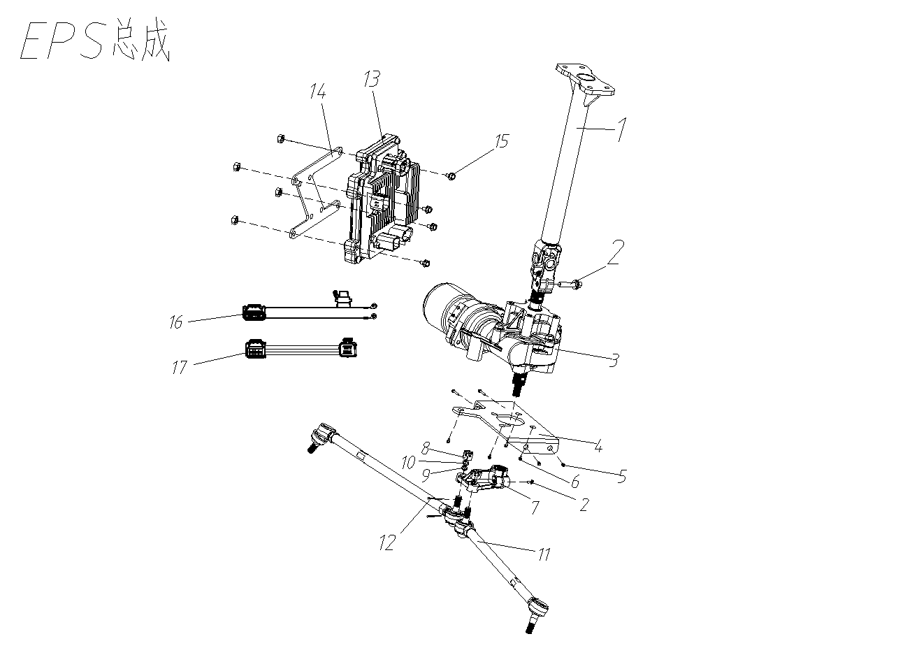
СИСТЕМА EPS В СБОРЕ
№ |  | Номер детали | Название детали (RU) | Кол-во | Спец-я
1 | 4A00020009 | AM41-3404110 | СВАРНОЙ ЭЛЕМЕНТ РУЛЕВОЙ КОЛОНКИ (EPS) | 1
2 | GB/T5787-1986 | Q1820830F6 | БОЛТ С ШЕСТИГРАННОЙ ГОЛОВКОЙ M8x30 | 2
3 | 4A00120026 | AM41-3618010 | ЭЛЕКТРОДВИГАТЕЛЬ СИСТЕМЫ ЭЛЕКТРОУСИЛИТЕЛЯ РУЛЯ | 1
4 | 4A00120200 | AM41-2801070 | МОНТАЖНАЯ ПАНЕЛЬ EPS | 1
5 | GB/T5782 | Q1820825F6 | БОЛТ С ШЕСТИГРАННОЙ ГОЛОВКОЙ M8x25 | 4
6 | GB/T5787-1986 | Q1821025T | БОЛТ С ШЕСТИГРАННОЙ ГОЛОВКОЙ M10x1,5x25 | 4
7 | 4A00120400 | AM41-3618030 | РЫЧАГ РУЛЕВОГО УПРАВЛЕНИЯ | 1
8 | GB/T97.1-10a | Q401B10 | ПРОКЛАДКА М10 | 6
9 | GB/T93-10b | Q40310 | ПРУЖИННАЯ ШАЙБА М10 | 4
10 | GB/T9458-1988 | Q38310 | ШЛИЦЕВАЯ ГАЙКА М10 | 2
11 | 4A00020010 | AM41-3401020 | ПОПЕРЕЧНАЯ РУЛЕВАЯ ТЯГА (EPS) | 2
12 | GB/T91-2000 | Q5002525 | ШТИФТ 2,5x25 | 2
13 | 4A00120027 | AM41-3634010 | КОНТРОЛЛЕР EPS | 1
14 | 4A00120300 |  | МОНТАЖНАЯ ПАНЕЛЬ КОНТРОЛЛЕРА EPS | 1 | 车架子件
15 | GB/T5787-1986 | Q1860630 | БОЛТ С ШЕСТИГРАННОЙ ГОЛОВКОЙ M6x30 | 3
16 | 4A00120500 | AM41-3634020 | КАБЕЛЬ ПИТАНИЯ EPS | 1
17 | 4A00120600 | AM41-3634030 | СИГНАЛЬНЫЙ КАБЕЛЬ EPS | 1

F12-1
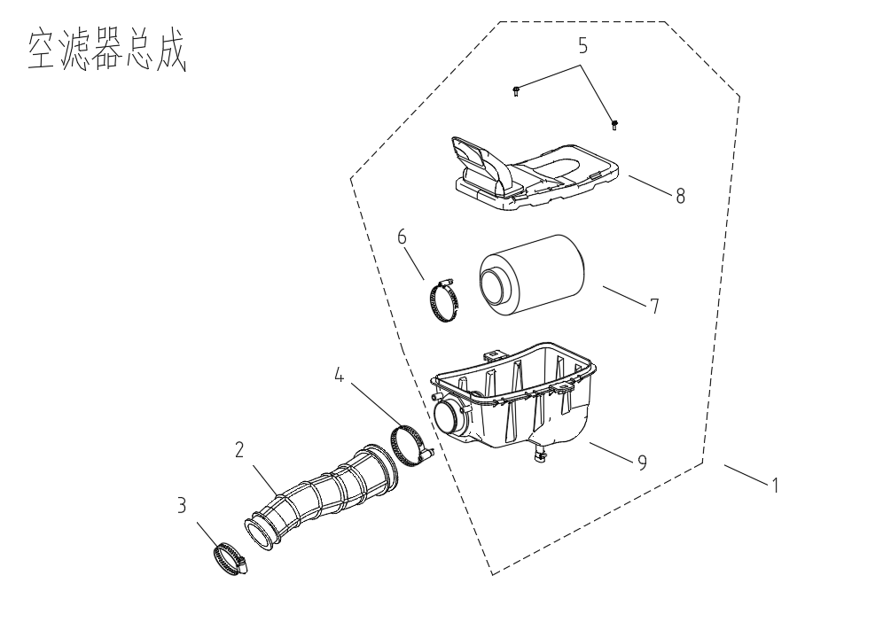
КОЖУХ ВОЗДУХОВОДА ВАРИАТОРА (CVT)
№ |  | Номер детали | Название детали (RU) | Кол-во | Спец-я
1 | 4A0800100 | AM41-1109010 | ВОЗДУШНЫЙ ФИЛЬТР | 1
2 | 4A080001000001 | AM41-1109014 | ПАТРУБОК ВПУСКНОГО КОЛЛЕКТОРА | 1
3 | 4A08000800 | AM41-1109016 | ХОМУТ ПАТРУБКА ПЕРЕДНИЙ | 1
4 | 4A08000900 | AM41-1109017 | ХОМУТ ПАТРУБКА ЗАДНИЙ | 1
5 | GB/T5787-M6x20 | Q1860620 | БОЛТ | 2 | M6x20
6 | 1BA1-13732-00 | AM41-1109015 | ХОМУТ СЪЕМНОГО ФИЛЬТРУЮЩЕГО ЭЛЕМЕНТА | 1
7 | 1BA1-13731-00 | AM41-1109013 | ФИЛЬТРУЮЩИЙ ЭЛЕМЕНТ ВОЗДУШНОГО ФИЛЬТРА | 1
8 | 4A080001000002 | AM41-1109012 | КРЫШКА ВОЗДУШНОГО ФИЛЬТРА | 1
9 | 4A080001000003 | AM41-1109011 | КОРПУС ВОЗДУШНОГО ФИЛЬТРА | 1
CVT AIR SHROUD
КОЖУХ ВОЗДУХОВОДА ВАРИАТОРА (CVT)

F12-2
ГЛУШИТЕЛЬ В СБОРЕ
№ |  | Номер детали | Название детали (RU) | Кол-во | Спец-я
1 | 4A008001400 | AM41-1201010 | КОРПУС ГЛУШИТЕЛЯ | 1
 | 4A08001300 | AM41-1201020 | КОРПУС ГЛУШИТЕЛЯ | 1
 | 4A08001500 | AM41-1201030 | КОРПУС ГЛУШИТЕЛЯ (ЕВРОПЕЙСКИЙ СТАНДАРТ) | 1
2 | 4A08000700 | AM41-1203010 | ВЫХЛОПНАЯ ТРУБА | 1
3 | 4408001100 | AM41-1203020 | ОГРАНИЧИТЕЛЬ | 1
4 | 4A08001200 | AM41-1203030 | ВЫПУСКНОЙ ПАТРУБОК ГЛУШИТЕЛЯ | 1
5 | GB/T2672-M6x12 | AM41-1203040 | БОЛТ | 3
6 | 4A08000800 | AM41-1203050 | ГРАФИТОВОЕ КОЛЬЦО | 1
7 | 4A08000900 | AM41-1203060 | ПРОКЛАДКА ВЫХЛОПНОЙ ТРУБЫ | 1
8 | 4A08000002 | AM41-1204010 | ТЕПЛОИЗОЛЯЦИЯ, ПЕРЕДНЯЯ | 1
9 | 4A08000003 | AM41-1204020 | ТЕПЛОИЗОЛЯЦИЯ, СРЕДНЯЯ | 1
10 | 4A08000004 | AM41-1204030 | ТЕПЛОИЗОЛЯЦИЯ, ЗАДНЯЯ | 1
11 | 4A08000005 | AM41-1204040 | ТЕПЛОИЗОЛЯЦИЯ КУЗОВА | 1
12 | 4A06000001 | AM41-1203070 | СОЕДИНИТЕЛЬНАЯ ПЛАСТИНА | 1
13 | 4A08000006 | AM41-1203080 | ТЯГОВАЯ ПРУЖИНА ГЛУШИТЕЛЯ | 4
14 | GB/T2672-M6x12 | Q2130612 | БОЛТ | 16
15 | GB/T93-6b | Q40306 | ПРУЖИННАЯ ШАЙБА | 20
16 | GB/T97.1-6a | Q401B06 | ШАЙБА | 20
17 | 4A08001000 | AM41-1203090 | МУФТА | 8
18 | GB/T5787-M6x30 | Q1860630 | БОЛТ | 4
19 | 1BA1-14751-00 | AM41-3611010 | КИСЛОРОДНЫЙ ДАТЧИК | 1
20 | 4A08000400 | AM41-1203110 | РЕЗИНОВАЯ ВТУЛКА ГЛУШИТЕЛЯ | 1
21 | 4A08000300 | AM41-1203120 | МОНТАЖНАЯ ПЛАСТИНА ГЛУШИТЕЛЯ | 1
22 | 4A08000001 | AM41-1203130 | РЕЗИНОВАЯ ВТУЛКА ГЛУШИТЕЛЯ | 1
23 | GB/T5787 -M10x1.25x55 | Q1851055 | БОЛТ | 1 | M10x1.25x55
24 | GB/T5787 -M8x60 | Q1820860 | БОЛТ | 1 | M8x60
25 | GB/T6187-M8 | Q33108 | ГАЙКА | 1

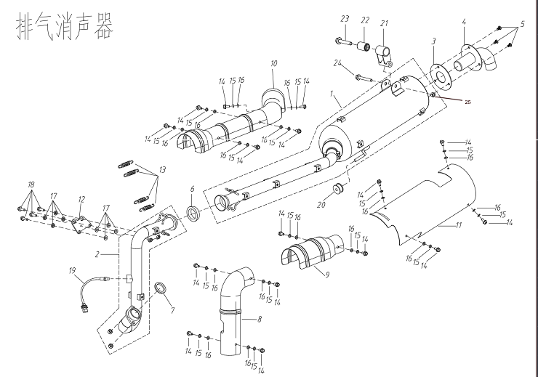

MUFFLER ASSY
ГЛУШИТЕЛЬ В СБОРЕ

F13
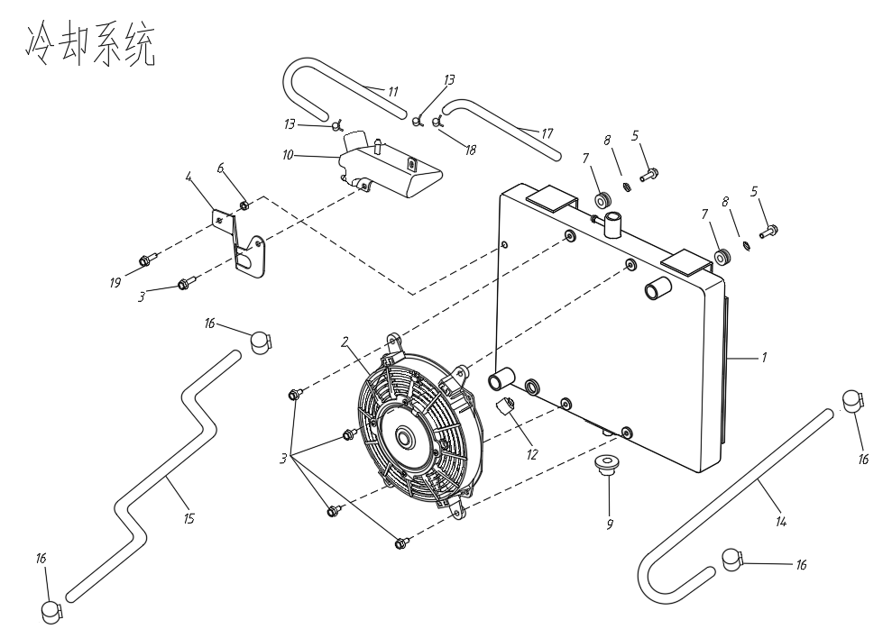
СИСТЕМА РАДИАТОРА
№ |  | Номер детали | Название детали (RU) | Кол-во | Спец-я
1 | 4A09000100 | AM41-1301010 | РАДИАТОР В СБОРЕ | 1
2 | 1BA1-12481-00 | AM41-1308010 | ВЕНТИЛЯТОР В СБОРЕ | 1
3 | GB/T5787-M6x16 | Q1860616 | БОЛТ M6X12 | 5 | M6x16
4 | 4A09000005 | AM41-1301011 | КРОНШТЕЙН РАСШИРИТЕЛЬНОГО БАЧКА | 1
5 | GB/T5787-M6x20 | Q1860620 | БОЛТ M6X20 | 2 | M6x20
6 | GB/T6187.2-M6 | Q33006 | ГАЙКА M6 | 2 | M6
7 | 4A09000006 | AM41-1301030 | РЕЗИНОВАЯ ВТУЛКА 6 | 2
8 | GB/T97.1 | Q401B06 | БОЛТ M6X20 | 2 | Ø6x18x1.2
9 | 4UB1-14402-00 | AM41-1302010 | БУФЕРНАЯ ВТУЛКА КРЕПЛЕНИЯ РАДИАТОРА, НИЖНЯЯ | 1
10 | 4A09000400 | AM41-1301020 | РАСШИРИТЕЛЬНЫЙ БАЧОК В СБОРЕ | 1
11 | 4A09000004 | AM41-1303010 | ТРУБКА ОТВОДА ОХЛАЖДАЮЩНЕЙ ЖИДКОСТИ | 1
12 | 1BA1-12486-00 | AM41-1306010 | ДАТЧИК ВКЛЮЧЕНИЯ ВЕНТИЛЯТОРА | 1
13 | 4A09000006 | Q673A12 | ПРУЖИННЫЙ ЗАЖИМ | 2 | 11.5
14 | 1BA1-12482-00 | AM41-1303020 | ВЫПУСКНАЯ ТРУБА РАДИАТОРА | 1
15 | 1BA1-12483-00 | AM41-1303030 | ВПУСКНАЯ ТРУБА РАДИАТОРА | 1
16 | 1BA1-12495-00 | AM41-1303050 | ЗАЖИМ ШЛАНГА 19-29 | 4
17 | 4A09000004 | AM41-1303040 | ВЕНТИЛЯЦИОННАЯ ТРУБКА | 1
18 | 4A09000005 | Q673A105 | ПРУЖИННЫЙ ЗАЖИМ | 1 | 10.5
19 | GB/T5787-1986-M6x12 | Q1860612 | БОЛТ | 1 | M6x12
RADIATOR SYSTEM
СИСТЕМА РАДИАТОРА

F14
ЛЕБЕДКА В СБОРЕ
№ |  | Номер детали | Название детали (RU) | Кол-во | Спец-я
1 | 4UB1-80202-00 | AM41-4501010 | ЛЕБЕДКА | 1
2 | 4A12001500 | AM41-4507010 | НАПРАВЛЯЮЩАЯ ТРОСА ЛЕБЕДКИ | 2
3 | 4A12001700 | AM41-4501020 | РЕДЕ ЛЕБЕДКИ | 1
4 | GB/T5787-M8x20 | Q1820820 | БОЛТ | 4 | M8x16
5 | 4A12001600 | AM41-4501030 | КАБЕЛЬ ПИТАНИЯ ЛЕБЕДКИ | 1
6 | 4A12001700 | AM41-4501040 | КАБЕЛЬ ПИТАНИЯ ЛЕБЕДКИ | 1
7 | GB/T5782-M8x30 | Q1820830 | БОЛТ | 2 | M8x30
8 | GB/T6187-M8 | Q33108 | ГАЙКА | 2 | M8
9 | GB/T97.1-8a | Q401B08 | ПЛОСКАЯ ШАЙБА | 4
10 | AM41-3791010 | AM41-3791010 | ПУЛЬТ ДИСТАНЦИОННОГО УПРАВЛЕНИЯ | 1
11 | 4A12001900 | Q2140316 | ВИНТ | 2 | M3x16
12 | GB/T845-1985-ST5.5x25 | Q2715525 | ВИНТ | 4 | ST5.5x25
13 | 4A12001800 | 4A12001800 | ПРИЕМНИК СИГНАЛОВ | 1

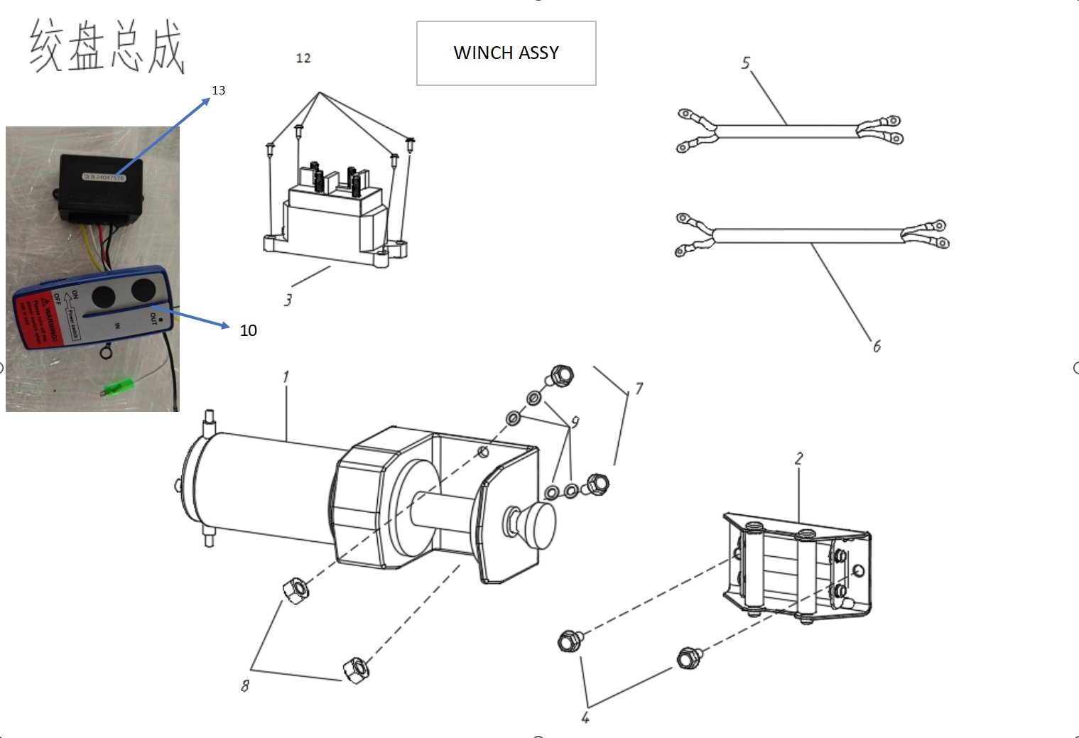
ЛЕБЕДКА В СБОРЕ

F15
СПИДОМЕТР TFT В СБОРЕ
№ |  | Номер детали | Название детали (RU) | Кол-во | Спец-я
1 | 4A12001100 | AM41-3820010 | ПАНЕЛЬ ПРИБОРОВ TFT | 1
2 | 4A12000001 | AM41-3820011 | КРОНШТЕЙН ПАНЕЛИ ПРИБОРОВ | 1
3 | GB/T818-M5x12 | Q2140512 | БОЛТ | 4 | M5x12
4 | GB/T97.1-2002-5a | Q401B05 | ШАЙБА | 2 | Φ5
5 | GB/T93-1987-5b | Q40305 | ПРУЖИННАЯ ШАЙБА | 2 | Φ5

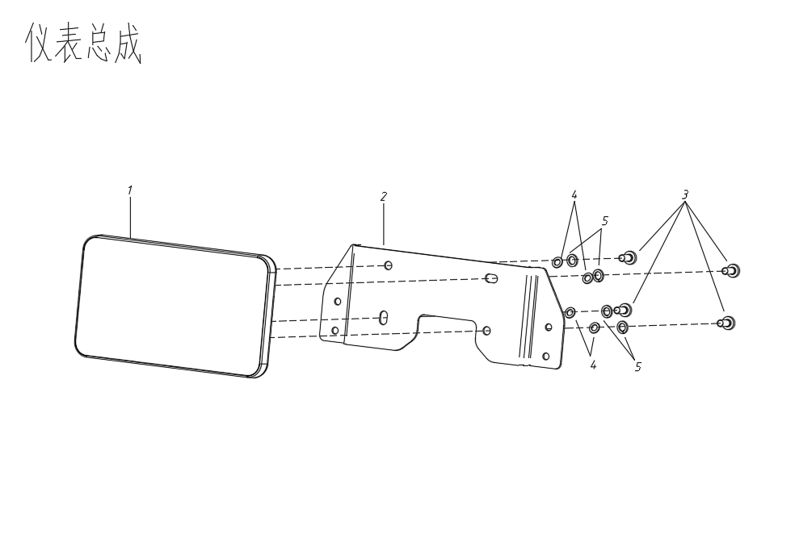

TFT SPEEDO METER
СПИДОМЕТР TFT В СБОРЕ

F16
ПЕРЕДНИЙ БАМПЕР В СБОРЕ
№ |  | Номер детали | Название детали (RU) | Кол-во | Спец-я
1 | 4A0100300 | AM41-2803010 | ПЕРЕДНИЙ БАМПЕР | 1
2 | 4A0100200 | AM41-2803020 | НИЖНЯЯ ОПОРА В СБ. | 1
3 | GB/T5787-M8x40 | Q1820840 | БОЛТ | 4 | M8x40
4 | GB/T5787-M8x20 | Q1820820 | БОЛТ | 8 | M8x20
5 | 4A09000001 | AM41-1301030 | РЕЗИНОВЫЙ ДЕМПФЕР | 2
6 | GB/T6187-M8 | Q33108 | ГАЙКА M8 | 2 | M8
7 | 4A01000005 | AM41-2804010 | ПЕРЕКЛАДИНА ЗАДНЕГО КРЫЛА | 1
8 | GB/T93-1987-8 | Q40308 | ПРУЖИННАЯ ШАЙБА | 4 | Φ8
9 | GB/T97.1-2002-8 | Q401B08 | ШАЙБА | 4 | Φ8
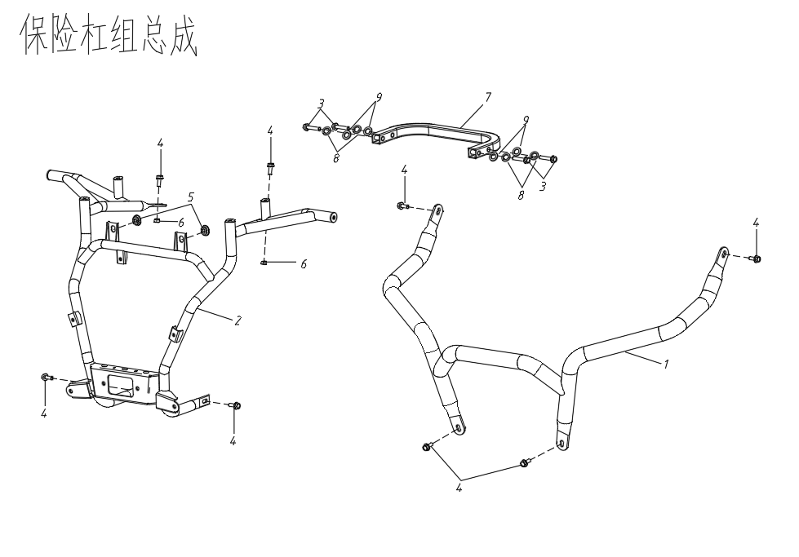

FRONT BUMPER ASSY
ПЕРЕДНИЙ БАМПЕР В СБОРЕ

F17
ПОДУШКА СИДЕНЬЯ В СБОРЕ
№ |  | Номер детали | Название детали (RU) | Кол-во | Спец-я
1 | 4A11000100 | AM41-6800010 | СЕДЛО В СБ. | 1
2 | 4A11000001 | AM41-6800011 | РЕЗИНОВАЯ ПОДУШКА | 2
3 | 4A11000002 | AM41-6800012 | ПОДУШКА ТИПА С | 4
4 | 4A11000003 | AM41-6800013 | КРОНШТЕЙН ЗАМКА СЕДЛА | 1
5 | GB/T5787-M6x12 | Q1860612 | БОЛТ | 2 | M6x12
6 | 4A11000004 | AM41-6800020 | ОТВЕТНАЯ ЧАСТЬ ЗАМКА СЕДЛА | 1
7 | GB/T5787-M6x20 | Q1860612 | БОЛТ M6X12 | 2 | M6x20
8 | GB/T97.1-2002-6x18a | Q401B0618 | ШАЙБА | 2 | 6x18

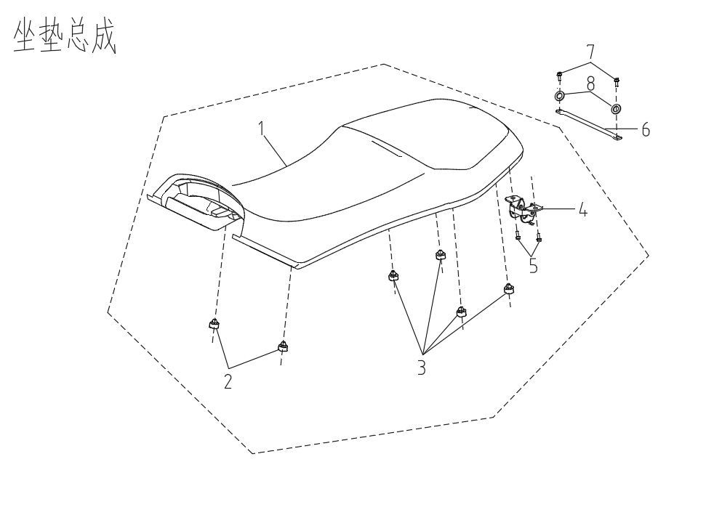

SEAT CUSHION ASSY
ПОДУШКА СИДЕНЬЯ В СБОРЕ

F18
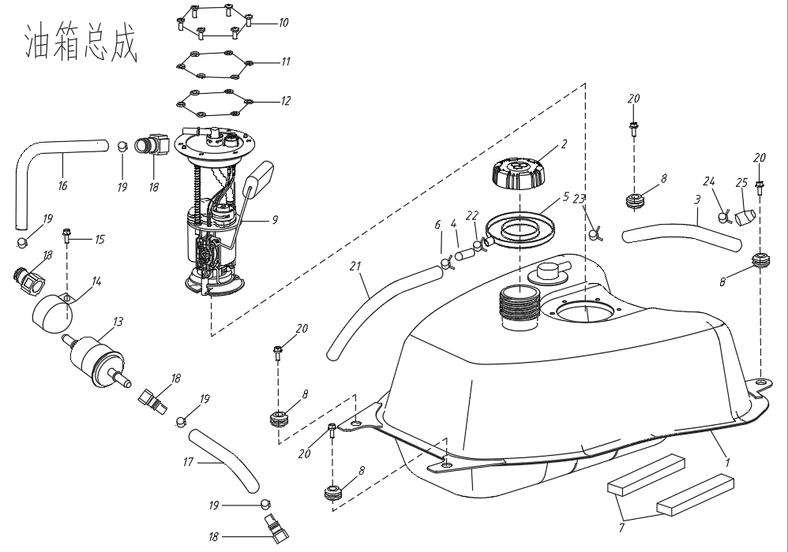
СИСТЕМА ВПРЫСКА ТОПЛИВА И БАК В СБОРЕ
№ |  | Номер детали | Название детали (RU) | Кол-во | Спец-я
1 | 4A10000100 | AM41-1101010 | ТОПЛИВНЫЙ БАК | 1
2 | 1BA1-24130-00 | AM41-1103010 | КРЫШКА ТОПЛИВНОГО БАКА | 1
3 | 4A10000001 | AM41-1104050 | ШЛАНГ | 1 | 300mm
4 | 4A10000002 | AM41-1104060 | СОЕДИНЕНИЕ ПЕРЕПУСКНОЙ ТРУБЫ | 1
5 | 4A10000003 | AM41-1104070 | УЛОВИТЕЛЬ | 1
6 | 1BA1-12494-00 | Q673B115 | ПРУЖИННЫЙ ЗАЖИМ 11.5 | 2 | 11.5
7 | 4A10000200 | AM41-1101020 | ГУБЧАТАЯ ПРОКЛАДКА, НИЖНЯЯ | 2
8 | 4A10000004 | AM41-1101030 | ПОДУШКА КРЕПЛЕНИЯ ТОПЛИВНОГО БАКА | 4
9 | 4A10000300 | AM41-1106010 | ТОПЛИВНЫЙ НАСОС В СБ. | 1
10 | GB/T5787-M5x16 | Q1860516 | БОЛТ M5X16 | 6 | M5x16
11 | GB/T97.1-5a | Q401B05 | ШАЙБА 5 | 6
12 | GB/T93-5b | Q40305 | ПРУЖИННАЯ ШАЙБА 5 | 6
13 | 1BA1-13920-00 | AM41-1105010 | ТОПЛИВНЫЙ ФИЛЬТР | 1
14 | 4A10000005 | AM41-1105011 | ЗАЖИМНОЕ КОЛЬЦО, ТОПЛИВНЫЙ ФИЛЬТР | 1
15 | GB/T5787-M6x12 | Q1860612 | БОЛТ M6X12 | 1 | M6x12
16 | 4A10000400 | AM41-1104010 | ТОПЛИВНАЯ ТРУБКА I | 1
17 | 4A10000500 | AM41-1104020 | ТОПЛИВНАЯ ТРУБКА II | 1
18 | 1BA1-13912-00 | AM41-1105020 | БЫСТРОРАЗЪЕМНЫЙ СОЕДИНИТЕЛЬ ТОПЛИВНОЙ ТРУБКИ 7.89 | 4 | 7.89
19 | 1BA1-13931-00 | AM41-1105030 | ЗАЖИМ ШЛАНГА 15.3 | 4 | 15.3
20 | GB/T5787-M8x20 | Q1820822 | БОЛТ M8X20 | 4 | M8x20
21 | 4A10000006 | AM41-1104080 | ПЕРЕПУСКНАЯ ТРУБКА | 1 | 400mm
22 | 4A10000008 | Q673B105 | ПРУЖИННЫЙ ЗАЖИМ 11.5 | 1 | 10.5
23 | 4A10000009 | Q673A09 | ПРОВОЛОЧНЫЙ ЗАЖИМ | 1 | φ9
24 |  | AM41-1104090 | ТРУБКА ВЕНТУРИ | 1
FUEL INJECTION & TANK ASSY
СИСТЕМА ВПРЫСКА ТОПЛИВА И БАК В СБОРЕ
25 |  | Q673B09 | ЗАЖИМ ЛИСТОВОЙ РЕССОРЫ 9 | 1

F19
ЭЛЕКТРИЧЕСКАЯ СИСТЕМА
№ |  | Номер детали | Название детали (RU) | Кол-во | Спец-я
1 | 1BA1-81460-10 | AM41-3610010 | БЛОК УПРАВЛЕНИЯ ДВИГАТЕЛЕМ | 1
2 | 1BA1-81473-00 | AM41-3824010 | РЕЛЕ-РЕГУЛЯТОР | 1
3 | 4UB1-80208-00 | AM41-3766010 | ЗВУКОВАЯ СИГНАЛИЗАЦИЯ ВКЛЮЧЕНИЯ ПОВОРОТА | 1
4 | 1BA1-81472-00 | AM41-3735010 | РЕЛЕ СТАРТЕРА | 1
5 | 1BA1-81471-00 | AM41-3735020 | РЕЛЕ ТОПЛИВНОГО НАСОСА | 2
6 | 4UB1-80910-00 | AM41-3735030 | ЗУММЕР ЗАДНЕГО ХОДА | 1
7 | 1BA1-X81481-00 | AM41-3705010 | КАТУШКА ЗАЖИГАНИЯ | 1
8 | 4A12000100 | AM41-3703010 | АККУМУЛЯТОР | 1 | 12V 20AH
9 | 4A12000200 | AM41-3703020 | СТЯЖКА АККУМУЛЯТОРА | 1
10 | 4A12000300 | AM41-4002010 | СЕТЕВОЙ КАБЕЛЬ (ЕВРОПА) | 1
 | 4A12000300e | AM41-4002020 | СЕТЕВОЙ КАБЕЛЬ (США) | 1
11 | 4A12000400 | AM41-4001010 | КАБЕЛЬ ЭЛЕКТРОННОГО ВПРЫСКА (EFI) | 1
13 | 4UB1-80630-00 | AM41-3725020 | РАЗЪЕМ USB | 1
14 | 4A12000500 | AM41-3725010 | ГНЕЗДО ПРИКУРИВАТЕЛЯ | 1
15 | 4A12001800 | AM41-3735040 | ПЯТИПОРТОВОЕ РЕЛЕ | 1
16 | 4UB1-85001-00 | AM41-3730010 | ГНЕЗДО ДЛЯ ПРИЦЕПА | 1
17 | AM41-3721010 | AM41-3721010 | ЗВУКОВОЙ СИГНАЛ | 1
 | AM41-3721020 | AM41-3721020 | ЗВУКОВОЙ СИГНАЛ (ЕВРОПЕЙСКИЙ СТАНДАРТ) | 1
ELECTRICAL SYSTEM
ЭЛЕКТРИЧЕСКАЯ СИСТЕМА

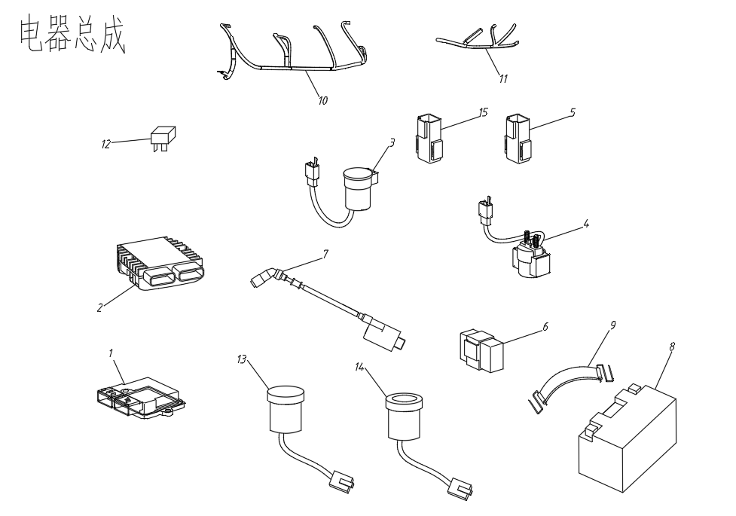
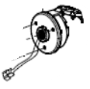
16
17
16
17

F20
ТОРМОЗНАЯ СИСТЕМА
№ |  | Номер детали | Название детали (RU) | Кол-во | Спец-я
1 | 4A05000100 | AM41-3504010 | ПЕДАЛЬ НОЖНОГО ТОРМОЗА В СБ. | 1
2 | GB/T97.1-14a | Q401B14 | ПРОКЛАДКА | 1
3 | GB/T91-3x25 | Q5000330 | ШПЛИНТ | 1
4 | 4A05000001 | AM41-3504020 | ВОЗВРАТНАЯ ПРУЖИНА ТОРМОЗА | 1
5 | 4A05000200 | AM41-3500010 | ДИСКОВЫЙ ТОРМОЗ В СБ. (ЕВРОПА) | 1
 | 4A05000200e | AM41-3500020 | ДИСКОВЫЙ ТОРМОЗ В СБ. (США) | 1
6 | GB/T5784 -M8x25 | Q1820830 | БОЛТ | 2 | M8x25
7 | GB/T5784-M6x25 | Q1860625 | БОЛТ | 4 | M6x25
8 | GB/T5787-M8x22a | Q1820822T | БОЛТ | 4 | M8x22
9 | GB/T5784 -M10x1.25x25a | Q1851025T | БОЛТ | 4 | M10x1.25x25
10 | GB/T93-8b | Q40308 | ПРУЖИННАЯ ШАЙБА | 6 | Φ8
11 | GB/T97.1-8a | Q401B08 | ПРОКЛАДКА | 6 | Φ8
12 | GB/T93-10b | Q40310 | ПРУЖИННАЯ ШАЙБА 10 | 4 | Φ10
13 | GB/T97.1-10a | Q401B10 | ПРОКЛАДКА 10 | 4 | Φ10
14 | 4A05000004 | AM41-3506010 | МАСЛЯНЫЙ ШЛАНГ ЛЕВОГО РЫЧАГА (СТАНДАРТ США) | 1
 | 4A05000004e | AM41-3506110 | МАСЛЯНЫЙ ШЛАНГ ЛЕВОГО РЫЧАГА (ЕВРОПЙСКИЙ СТАНДАРТ) | 1
15 | 4A05000005 | AM41-3506020 | МАСЛЯНЫЙ ШЛАНГ НОЖНОГО ТОРМОЗА (СТАНДАРТ США) | 1
 | 4A05000005e | AM41-3506120 | МАСЛЯНЫЙ ШЛАНГ НОЖНОГО ТОРМОЗА (ЕВРОПЕЙСКИЙ СТАНДАРТ) | 1
16 | 4A05000006 | AM41-3506030 | МАСЛЯНЫЙ ШЛАНГ НАСОСА, ПЕРЕДН./ПРАВ. (СТАНДАРТ США) | 1
 | 4A05000006e | AM41-3506130 | МАСЛЯНЫЙ ШЛАНГ НАСОСА, ПЕРЕДН./ПРАВ. (ЕВРОПЕЙСКИЙ СТАНДАРТ) | 1
17 | 4A05000007 | AM41-3506040 | МАСЛЯНЫЙ ШЛАНГ НАСОСА, ПЕРЕДН./ЛЕВ. (СТАНДАРТ США) | 1
 | 4A05000007e | AM41-3506140 | МАСЛЯНЫЙ ШЛАНГ НАСОСА, ПЕРЕДН./ЛЕВ. (ЕВРОПЕЙСКИЙ СТАНДАРТ) | 1
18 | 4A05000008 | AM41-3506050 | МАСЛЯНЫЙ ШЛАНГ НАСОСА, ЗАДН./ЛЕВ. (СТАНДАРТ США) | 1
 | 4A05000008e | AM41-3506150 | МАСЛЯНЫЙ ШЛАНГ НАСОСА, ЗАДН./ЛЕВ. (ЕВРОПЕЙСКИЙ СТАНДАРТ) | 1
19 | 4A05000009 | AM41-3506210 | МАСЛЯНЫЙ ШЛАНГ НОЖНОГО ТОРМОЗА (СТАНДАРТ США) | 1
20 | 4A05000010 | AM41-3506060 | МАСЛЯНЫЙ ШЛАНГ НАСОСА, ЗАДН./ПРАВ. (СТАНДАРТ США) | 1
 | 4A05000010e | AM41-3506160 | МАСЛЯНЫЙ ШЛАНГ НАСОСА, ЗАДН./ПРАВ. (ЕВРОПЕЙСКИЙ СТАНДАРТ СТАНДАРТ) | 1
21 | 4A05000014 | AM41-3505011 | ТОРМОЗНОЙ ДИСК | 8
22 | 4A05000015 | AM41-3505010 | СУППОРТ, ЗАДНИЙ ЛЕВЫЙ | 1
23 | 4A05000016 | AM41-3505020 | СУППОРТ, ЗАДНИЙ ПРАВЫЙ | 1
24 | 4A05000017 | AM41-3505030 | СУППОРТ, ПЕРЕДНИЙ ЛЕВЫЙ | 1
25 | 4A05000018 | AM41-3505040 | СУППОРТ, ПЕРЕДНИЙ ПРАВЫЙ | 1
26 | 4A05000015e | AM41-3505050 | СУППОРТ, ЗАДНИЙ ЛЕВЫЙ | 1
27 | 4A05000016e | AM41-3505060 | СУППОРТ, ЗАДНИЙ ПРАВЫЙ | 1
28 | AM41-3506220 | AM41-3506220 | ТРОЙНИК | 1
29 | Q218B0625 | Q218B0625 | ВИНТ | 2
30 | AM41-3500021 | AM41-3500021 | РЫЧАГ РУЧНОГО ТОРМОЗА (ЛЕВЫЙ/СТАНДАРТ США) | 1
31 | AM41-3500011 | AM41-3500011 | РЫЧАГ РУЧНОГО ТОРМОЗА (ЛЕВЫЙ/ЕВРОПЕЙСКИЙ СТАНДАРТ) | 1
32 | AM41-3500012 | AM41-3500012 | ОТВОДЯЩИЙ КЛАПАН (ПЯТИХОДОВОЙ) | 1
33 | AM41-3500013 | AM41-3500013 | ГЛАВНЫЙ ТОРМОЗНОЙ НАСОС | 1
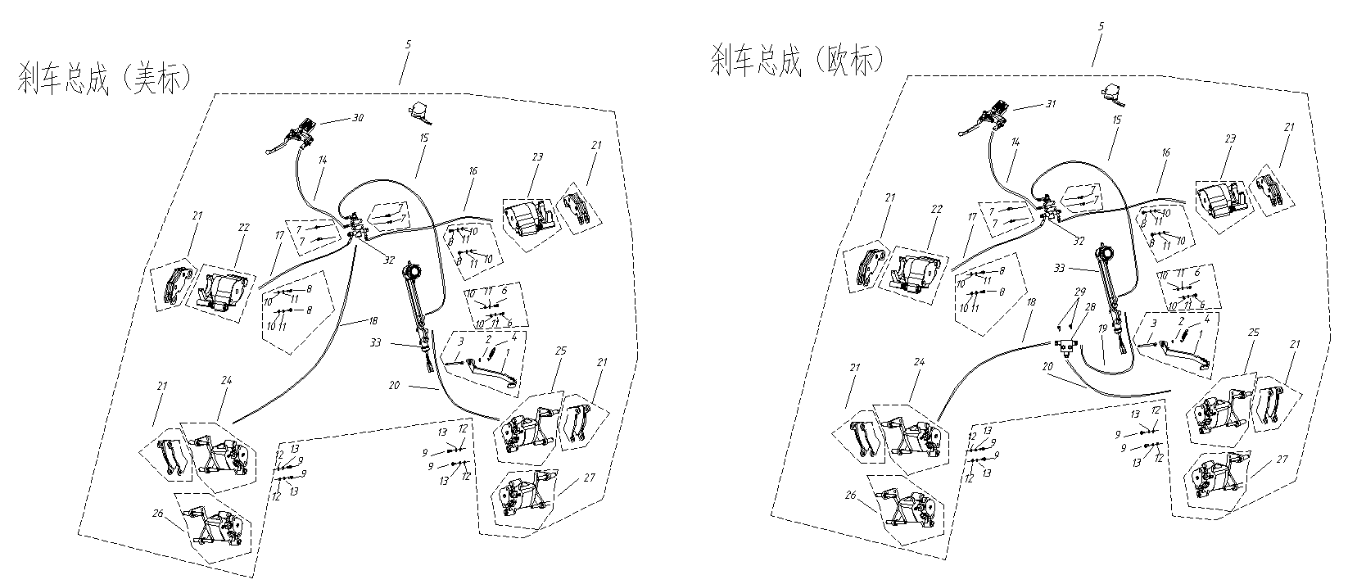

EURO STANDARD
ЕВРОПЕЙСКИЙ СТАНДАРТ

US STANDARD
СТАНДАРТ США

F21
ПАРКОВОЧНАЯ СИСТЕМА
№ |  | Номер детали | Название детали (RU) | Кол-во | Спец-я
1 | 4A05001100 | AM41-3508010 | ПАРКОВОЧНЫЙ РЫЧАГ НА РУЛЕ | 1
2 | 4A05001200 | AM41-3508020 | ПАРКОВОЧНЫЙ ТРОС | 1
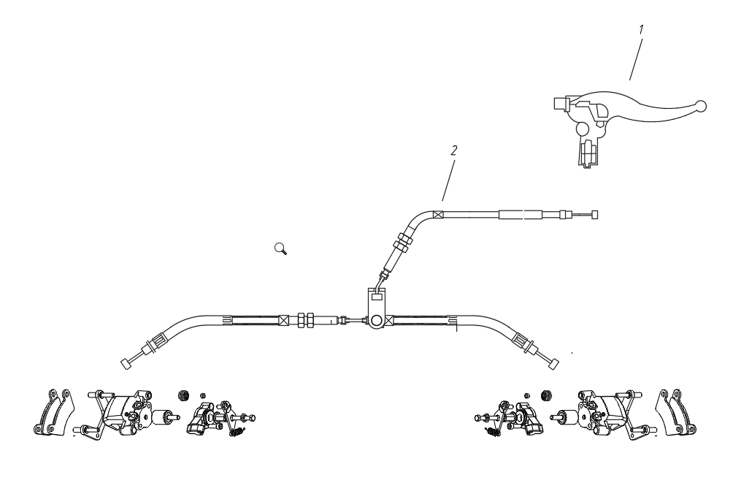
PARKING SYSTEM
ПАРКОВОЧНАЯ СИСТЕМА

F22
УЗЕЛ ПЕРЕКЛЮЧЕНИЯ ПЕРЕДАЧ CVT В СБОРЕ
№ |  | Номер детали | Название детали (RU) | Кол-во | Спец-я
1 | 4A07000100 | AM41-1703010 | УЗЕЛ РЫЧАГА ПЕРЕКЛЮЧЕНИЯ | 1
2 | 4A07000001 | AM41-1703040 | РУКОЯТКА РЫЧАГА ПЕРЕКЛЮЧЕНИЯ ПЕРЕДАЧ (НОВАЯ) | 1
3 | GB/T5787-M8x16 | Q1820816 | БОЛТ | 1 | M8x16
4 | GB/T93-8b | Q40308 | ПРУЖИННАЯ ШАЙБА 8 | 1 | Φ8
5 | GB/T97.1-8a | Q401B08 | ПРОКЛАДКА 8 | 1 | Φ8
6 | 4A0700002 | AM41-1703030 | ТЯГА РЫЧАГА ПЕРЕКЛЮЧЕНИЯ ПЕРЕДАЧ | 1
7 | GB/T6187.2-M6 | Q33006 | ГАЙКА | 1 | M6
8 | GB/T1972-2005-15 | Q49115 | ВОЛНООБРАЗНАЯ ПРУЖИННАЯ ШАЙБА | 1
9 | 4A07000001a | AM41-1703040 | РУКОЯТКА РЫЧАГА ПЕРЕКЛЮЧЕНИЯ ПЕРЕДАЧ (СТАРАЯ) | 1

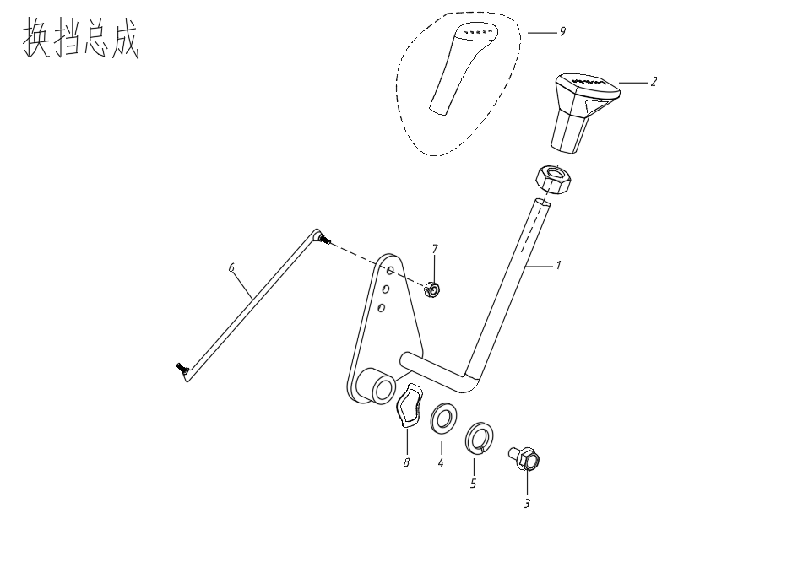

CVT SHIFTING ASSY
УЗЕЛ ПЕРЕКЛЮЧЕНИЯ ПЕРЕДАЧ CVT В СБОРЕ

F24
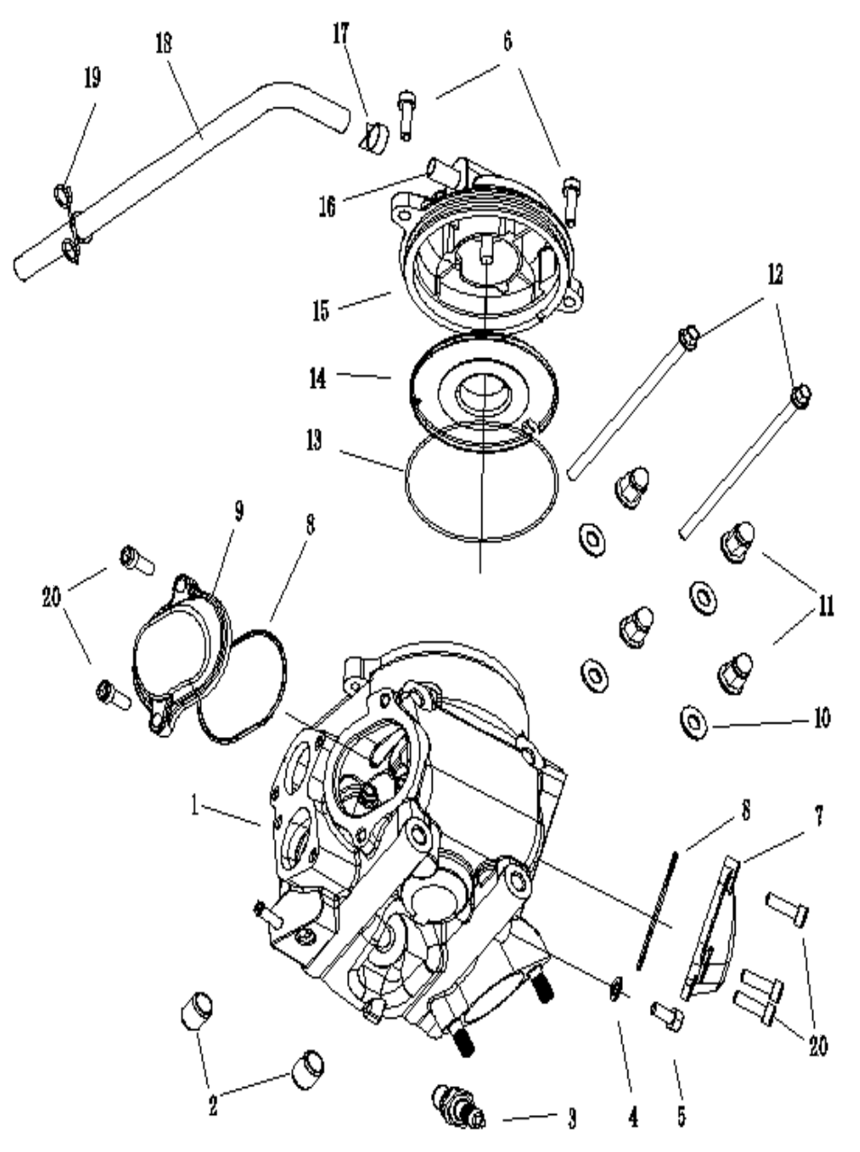
ГОЛОВКА БЛОКА ЦИДИНДРОВ В СБОРЕ
№ |  | Номер детали | Название детали (RU) | Кол-во
1 | 1BA1-11110-00 | EM41-1003010 | ГОЛОВКА ЦИЛИНДРА В СБОРЕ | 1
2 | 1BA1-11182-00 | EM41-1003011 | ШТИФТ 14X16 | 2
3 | 1BA1-11150-00 | EM41-3707010 | СВЕЧА ЗАЖИГАНИЯ-NGK DR8EA | 1
4 | 1BA1-11321-00 | EM41-1003012 | ШАЙБА 6.5 | 1
5 | GB5783 M6X12 | Q150B0612 | БОЛТ M6X12 | 1
6 | GB70 M6X20 | Q218B0620 | БОЛТ С ВНУТРЕННИМ ШЕСТИГРАННИКОМ M6X20 | 2
7 | 1BA1--11187-00 | EM41-1003020 | КРЫШКА КЛАПАНА СО СТОРОНЫ ВЫПУСКА | 1
8 | 1BA1-11188-00 | EM41-1003021 | УПЛОТНИТЕЛЬНОЕ КОЛЬЦО 57,5X2,3 | 2
9 | 1BA1-11186-00 | EM41-1003030 | КРЫШКА КЛАПАНА СО СТОРОНЫ ВПУСКА | 1
10 | 1BA1-11177-00 | EM41-1003031 | ШАЙБА 8 | 4
11 | 1BA1-11176-00 | EM41-1003032 | КОЛПАЧКОВЫЕ ГАЙКИ M8 | 4
12 | GB/T16674.1 M6X130 | Q18206130 | ФЛАНЦЕВЫЙ БОЛТ M6X130 | 2
13 | 1BA1-11169-00 | EM41-1003041 | УПЛОТНИТЕЛЬНОЕ КОЛЬЦО 95X3.3 | 1
14 | 1BA1-11164-00 | EM41-1003040 | ОТРАЖАТЕЛЬ САПУНА | 1
15 | 1BA1-11168-00 | EM41-1003050 | САПУН В СБ. | 1
16 | 1BA1-11167-00 | EM41-1003051 | ШТУЦЕР ТРУБКИ | 1
17 | 1BA1-11165-00 | Q673B13 | КЛИПСА 13MM | 1
18 | 1BA1-11166-00 | EM41-1003053 | ТРУБКА САПУНА1 | 1
19 | 1BA1-13739-00 | Q673A15 | ЗАЖИМ ПРУЖИННЫЙ 15 | 1
20 | GB/T16674.1M6×20 | Q1820620 | БОЛТ M6×20 | 5

F25
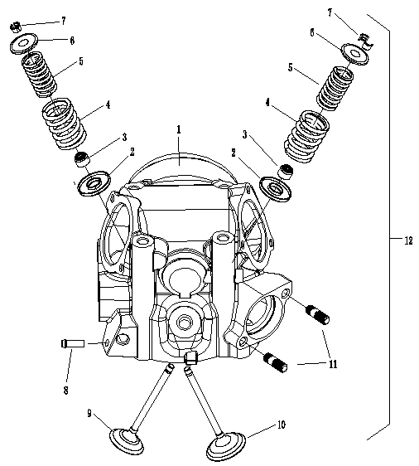
ГОЛОВКА БЛОКА ЦИЛИНДРОВ
№ |  | Номер детали | Название детали (RU) | Кол-во
1 | 1BA1-11111-00 | EM41-1003110 | ГОЛОВКА ЦИДИНДРА | 1
2 | 1BA1-12117-00 | EM41-1003111 | ОПОРНАЯ ТАРЕЛКА ПРУЖИНЫ КЛАПАНА | 2
3 | 1BA1-12119-00 | EM41-1003112 | САЛЬНИК ШТОКА КЛАПАНА (МАСЛОСЪЕМНЫЙ КОЛПАЧОК) | 2
4 | 1BA1-12114-00 | EM41-1003113 | ПРУЖИНА КЛАПАНА, НАРУЖНАЯ | 2
5 | 1BA1-12113-00 | EM41-1003114 | ПРУЖИНА КЛАПАНА, ВНУТРЕННЯЯ | 2
6 | 1BA1-12116-00 | EM41-1003115 | НАЖИМНАЯ ТАРЕЛКА КЛАПАННОЙ ПРУЖИНЫ | 2
7 | 1BA1-12118-00 | EM41-1003116 | СУХАРЬ КЛАПАНА | 4
8 | 1BA1-12493-00 | EM41-1003117 | ШТУЦЕР | 1
9 | 1BA1-12121-00 | EM41-1003118 | ВЫПУСКНОЙ КЛАПАН | 1
10 | 1BA1-12111-00 | EM41-1003119 | ВПУСКНОЙ КЛАПАН | 1
11 | GB/T898 M8X25 | Q1200825 | РЕЗЬБОВАЯ ШПИЛЬКА M8X25 | 2
12 | 1BA1-X1111000 | EM41-1003100 | ГОЛОВКА БЛОКА ЦИЛИНДРОВ В СБ. | 1

F26
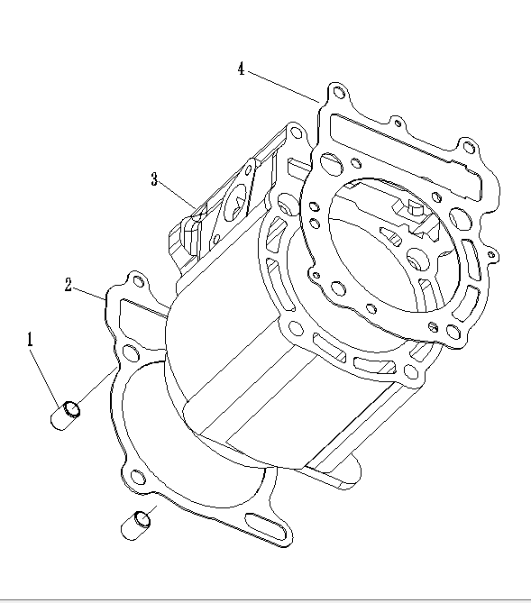
БЛОК ЦИЛИНДРОВ В СБОРЕ
№ |  | Номер детали | Название детали (RU) | Кол-во
1 | 1BA1-11121-00 | EM41-1014011 | ВТУЛКА ЦЕНТРУЮЩАЯ 10X14 | 2
2 | 1BA1-11351-00 | EM41-1002011 | ПРОКЛАДКА ЦИЛИНДРА | 1
3 | 1BA1-11311-00 | EM41-1002012 | ЦИЛИНДР | 1
4 | 1BA1-11181-00 | EM41-1002013 | ПРОКЛАДКА ГОЛОВКИ ЦИЛИНДРА | 1

F27
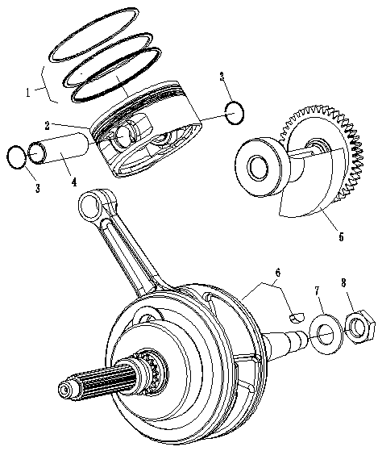
КОЛЕНВАЛ
№ |  | Номер детали | Название детали (RU) | Кол-во
1 | 1BA1-11610-00 | EM41-1004011 | ПОРШНЕВЫЕ КОЛЬЦА КОМПЛЕКТ | 1
2 | 1BA1-11631-00 | EM41-1004010 | ПОРШЕНЬ | 1
3 | 1BA1-11634-00 | EM41-1004013 | СТОПОРНОЕ КОЛЬЦО ПАЛЬЦА | 2
4 | 1BA1-11633-00 | EM41-1004012 | ПАЛЕЦ ПОРШНЕВОЙ | 1
5 | 1BA1-11450-00 | EM41-1004020 | БАЛАНСИРНЫЙ ВАЛ | 1
6 | 1BA1-11410-00 | EM41-1004030 | КОЛЕНВАЛ В СБ. | 1
7 |  | EM41-1004033 | ШПОНКА СЕГМЕНТНАЯ | 1
7 | 1BA1-11462-00 | EM41-1004031 | ШАЙБА 16 | 1
8 | 1BA1-11461-00 | EM41-1004032 | ГАЙКА M16X1 | 1

F28
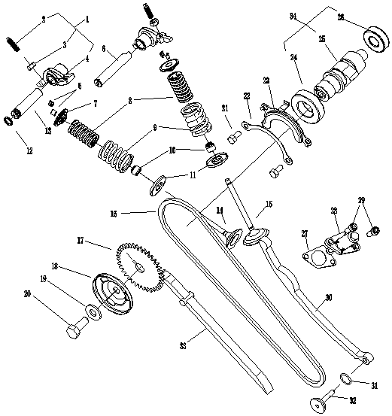
КОЛЕНВАЛ В СБОРЕ
№ |  | Номер детали | Название детали (RU) | Кол-во
1 | 1BA1-12151-00 | EM41-1005010 | ДЕТАЛИ КОРОМЫСЛА КЛАПАНА | 2
2 | 1BA1-12159-00 | EM41-1005011 | РЕГУЛИРОВОЧНЫЙ ВИНТ КЛАПАНА | 2
3 | 1BA1-12158-00 | EM41-1005012 | ГАЙКА M6X0.75 | 2
4 | 1BA1-12152-00 | EM41-1005013 | КОРОМЫСЛО КЛАПАНА | 2
5 | 1BA1-12118-00 | EM41-1005014 | СУХАРЬ КЛАПАНА | 4
6 | 1BA1-12156-00 | EM41-1005015 | ОСЬ КОРОМЫСЛА ВПУСКНОГО КЛАПАНА | 1
7 | 1BA1-12146-00 | EM41-1005016 | ОСЬ КОРОМЫСЛА ВЫПУСКНОГО КЛАПАНА | 1
8 | 1BA1-12116-00 | EM41-1003115 | ТАРЕЛКА КЛАПАННОЙ ПРУЖИНЫ | 2
9 | 1BA1-12113-00 | EM41-1003114 | ПРУЖИНА КЛАПАНА, ВНУТРЕННЯЯ | 2
10 | 1BA1-12114-00 | EM41-1003113 | ПРУЖИНА КЛАПАНА, НАРУЖНАЯ | 2
11 | 1BA1-12119-00 | EM41-1003112 | САЛЬНИК ШТОКА КЛАПАНА | 2
12 | 1BA1-12117-00 | EM41-1003111 | ОПОРНАЯ ТАРЕЛКА ПРУЖИНЫ КЛАПАНА | 2
13 | 1BA1-12148-00 | EM41-1005017 | УПЛОТНИТЕЛЬНОЕ КОЛЬЦО 9X1.8 | 1
14 | 1BA1-12121-00 | EM41-1003118 | ВЫПУСКНОЙ КЛАПАН | 1
15 | 1BA1-12111-00 | EM41-1003119 | ВПУСКНОЙ КЛАПАН | 1
16 | 1BA1-12190-00 | EM41-1005020 | ЦЕПЬ ПРИВОДА ГРМ | 1
17 | 1BA1-12176-00 | EM41-1005021 | ЗВЕЗДОЧКА ЦЕПИ ГРМ | 1
18 | 1BA1-12184-00 | EM41-1005022 | ОТРАЖАТЕЛЬ САПУНА | 1
19 | 1BA1-12183-00 | EM41-1005023 | ШАЙБА 10 | 1
20 | GB/T5786 M10X1.25X25 | Q151C1025 | БОЛТ M10X1.25X25 | 1
21 | GB/T5783 M6X12 | Q150B0612 | БОЛТ M6X12 | 2
22 | 1BA1-12182-00 | EM41-1005024 | СТОПОРНАЯ ШАЙБА | 1
23 | 1BA1-12181-00 | EM41-1005025 | КОМПРЕССИОННЫЙ ДИСК | 1
24 | GB/T276轴承6202 Z/P5 | EM41-1005026 | ПОДШИПНИК 6202Z/P5 | 1
25 | 1BA1-12171-00 | EM41-1005027 | РАСПРЕДВАЛ | 1
26 | GB/T276轴承6005/P5 | EM41-1005028 | ПОДШИПНИК 6005/P5 | 1
27 | 1BA1-12213-00 | EM41-1005029 | ПРОКЛАДКА НАТЯЖИТЕЛЯ ЦЕПИ ГРМ | 1
28 | 1BA1-12210-10 | EM41-1005030 | НАТЯЖИТЕЛЬ ЦЕПИ ГРМ В СБ. | 1
29 | 1BA1-12210-00 | Q218B0615 | БОЛТ С ВНУТРЕННИМ ШЕСТИГРАННИКОМ M6X15 | 2
30 | GB/T70.1 M6X15 | EM41-1005035 | УСПОКОИТЕЛЬ ЦЕПИ 2 | 1
31 | 1BA1-12241-00 | EM41-1005031 | УПЛОТНИТЕЛЬНОЕ КОЛЬЦО 14,5X1,8 | 1
32 | 1BA1-12252-00 | EM41-1005032 | НАТЯЖИТЕЛЬ ЦЕПИ | 1
33 | 1BA1-12251-00 | EM41-1005033 | УСПОКОИТЕЛЬ ЦЕПИ 1 | 1
34 | 1BA1-12231-00 | EM41-1005034 | РАСПРЕДВАЛ В СБ. | 1
 | 1BA1-12170-00

F29
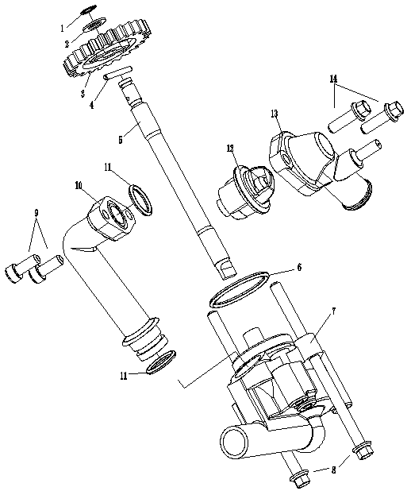
ВОДЯНОЙ НАСОС В СБОРЕ
№ |  | Номер детали | Название детали (RU) | Кол-во
1 | GB894.1-8开口挡圈8 | Q43108 | ПРУЖИННОЕ СТОПОРНОЕ КОЛЬЦО 8 | 1
2 | 1BA1-12428-00 | EM41-1307022 | ШАЙБА 8 | 1
3 | 1BA1-12459-00 | EM41-1307021 | ШЕСТЕРНЯ ВАЛА КРЫЛЬЧАТКИ | 1
4 | GB119销C3X22 | Q5220322 | ШТИФТ C3X22 | 1
5 | 1BA1-12426-00 | EM41-1307020 | ВАЛ НАСОСА | 1
6 | GB3452.1O型圈33.5X2.65 | EM41-1307023 | УПЛОТНИТЕЛЬНОЕ КОЛЬЦО 33.5X2.65 | 1
7 | 1BA1-12420-00 | EM41-1307010 | НАСОС ОХЛАЖДЕНИЯ В СБ. | 1
8 | GB/T16674.1六角法兰面螺栓M6X1-00 | Q18206100 | ФЛАНЦЕВЫЙ БОЛТ M6X1-00 | 2
9 | GB/T16674.11六角法兰面螺栓M6X16 | Q1820616 | БОЛТ M6X16 | 2
10 | 1BA1-12446-00 | EM41-1307030 | СОЕДИНИТЕЛЬНАЯ ТРУБКА НАСОСА ОХЛАЖДЕНИЯ | 1
11 | GB3452.1O型圈15.5X2.5 | EM41-1307031 | УПЛОТНИТЕЛЬНОЕ КОЛЬЦО 15.5X2.5 | 2
12 | 1BA1-12461-00 | EM41-1307040 | ТЕРМОСТАТ | 1
13 | 1BA1-12462-00 | EM41-1307050 | КОРПУС ТЕРМОСТАТА | 1
14 | GB/T70.1内六角螺钉M6X20 | Q218B0620 | БОЛТ С ВНУТРЕННИМ ШЕСТИГРАННИКОМ M6X20 | 2

F30
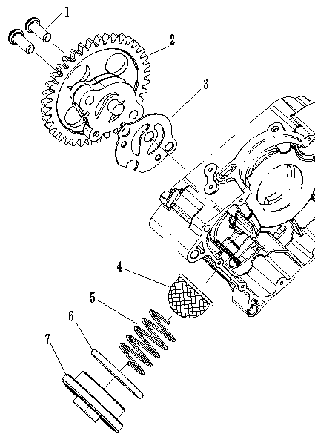
СИСТЕМА СМАЗКИ
№ |  | Номер детали | Название детали (RU) | Кол-во
1 | GB/T818十字盘头螺钉M6X25 | Q2140625 | ВИНТ M6X25 | 2
2 | 1BA1-13310-00 | EM41-1017010 | МАСЛЯНЫЙ НАСОС В СБ. | 1
3 | 1BA1-13317-00 | EM41-1017011 | ПРОКЛАДКА | 1
4 | 1BA1-13436-00 | EM41-1017020 | МАСЛЯНЫЙ ФИЛЬТР | 1
5 | 1BA1-13437-00 | EM41-1017012 | ПРУЖИНА СЖАТИЯ | 1
6 | 1BA1-13433-00 | EM41-1017013 | УПЛОТНИТЕЛЬНОЕ КОЛЬЦО 36X3.5 | 1
7 | 1BA1-13431-00 | EM41-1017014 | ПРОБКА СЛИВНОГО ОТВЕРСТИЯ | 1

F31
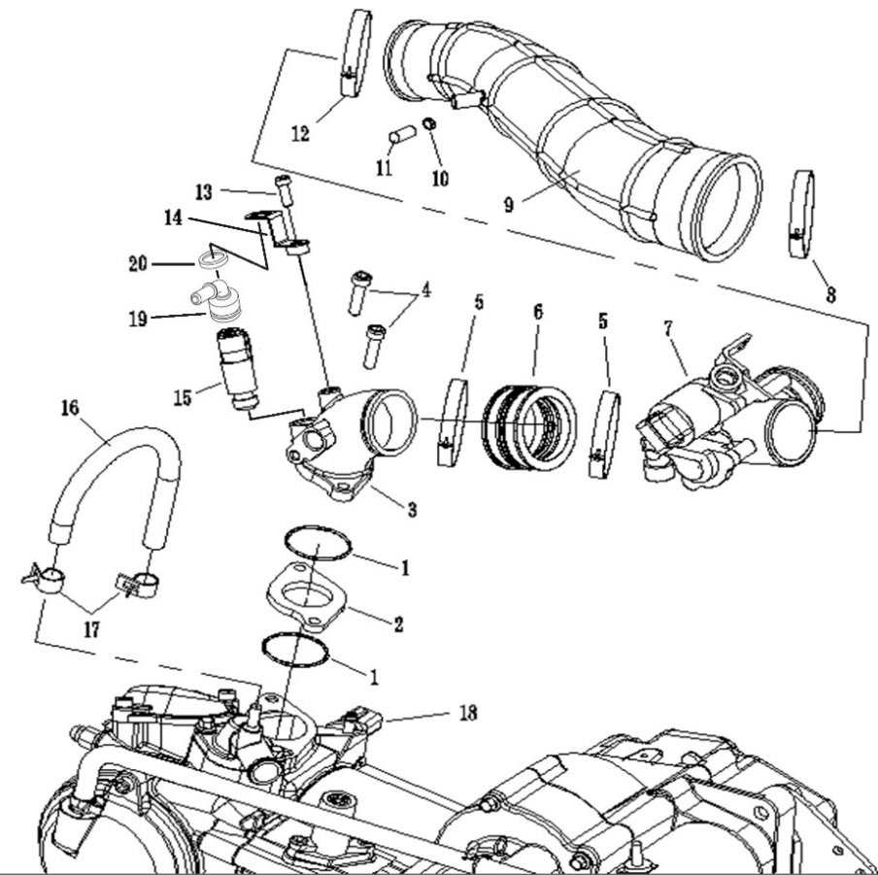
7-3
7-2
7-1
7-3
3-1
7-3
7-2
7-1
7-3
3-1
СИСТЕМА ВОЗДУХОЗАБОРА
№ |  | Номер детали | Название детали (RU) | Кол-во
1 | EM41-1108014 | EM41-1108014 | УПЛОТНИТЕЛЬНОЕ КОЛЬЦО 35X2 | 2
2 | EM41-1108013 | EM41-1108013 | ИЗОЛЯЦИОННАЯ ПРОКЛАДКА | 1
3 | EM41-1108021 | EM41-1108021 | СОЕДИНИТЕЛЬНОЕ КОЛЕНО (KZ) | 1
 | EM41-1108022 | EM41-1108022 | СОЕДИНИТЕЛЬНОЕ КОЛЕНО (DELPHI) | 1
3-1 | EM41-3611020 | EM41-3611020 | ДАТЧИК ДАВЛЕНИЯ И ТЕМПЕРАТУРЫ НА ВХОДЕ (DELPHI) | 1
4 | Q218B0625 | Q218B0625 | БОЛТ С ВНУТРЕННИМ ШЕСТИГРАННИКОМ M6X25 | 2
5 | EM41-1108012 | EM41-1108012 | ХОМУТ ШЛАНГА | 2
6 | EM41-1108011 | EM41-1108011 | РЕЗИНОВАЯ МАНЖЕТА | 1
7 | EM41-1108010 | EM41-1108010 | КОРПУС ДРОССЕЛЬНОЙ ЗАСЛОНКИ (KZ) | 1
 | EM41-1108020 | EM41-1108020 | КОРПУС ДРОССЕЛЬНОЙ ЗАСЛОНКИ (DELPHI) | 1
7-1 | EM41-1108031 | EM41-1108031 | ШАГОВЫЙ ДВИГАТЕЛЬ (KZ) | 1
 | EM41-1108032 | EM41-1108032 | ШАГОВЫЙ ДВИГАТЕЛЬ (DELPHI) | 1
7-2 | EM41-1108041 | EM41-1108041 | ДАТЧИК ДАВЛЕНИЯ, ТЕМПЕРАТУРЫ И ПОЛОЖЕНИЯ ДРОССЕЛЬНОЙ ЗАСЛОНКИ (KZ) | 1
7-3 | EM41-1108042 | EM41-1108042 | ДАТЧИК КОРПУСа ДРОССЕЛЬНОЙ ЗАСЛОНКИ (DELPHI) | 1
13 | Q218B0615 | Q218B0615 | БОЛТ С ВНУТРЕННИМ ШЕСТИГРАННИКОМ M6X15 | 1
14 | EM41-1112011 | EM41-1112011 | КРЫШКА С ПРИЖИМНОЙ ПЛАСТИНОЙ (KZ) | 1
 | EM41-1112013 | EM41-1112013 | КРЫШКА С ПРИЖИМНОЙ ПЛАСТИНОЙ (DELPHI) | 1
15 | EM41-1112010 | EM41-1112010 | ИНЖЕКТОР (KZ) | 1
 | EM41-1112020 | EM41-1112020 | ИНЖЕКТОР (DELPHI) | 1
16 | EM41-1303111 | EM41-1303111 | МАЛАЯ ЦИРКУЛЯЦИОННАЯ ТРУБКА | 1
17 | Q673B11 | Q673B11 | КЛИПСА 11 мм | 1
18 | EM41-3616010 | EM41-3616010 | ДАТЧИК ОХЛАЖДАЮЩЕЙ ЖИДКОСТИ (KZ) | 1
 | EM41-3616020 | EM41-3616020 | ДАТЧИК ОХЛАЖДАЮЩЕЙ ЖИДКОСТИ (DELPHI) | 1
19 | EM41-1112012 | EM41-1112012 | КРЫШКА ИНЖЕКТОРА (KZ) | 1
 | EM41-1112014 | EM41-1112014 | КРЫШКА ИНЖЕКТОРА (DELPHI) | 1
20 | EM41-1303113 | EM41-1303113 | ШАЙБА 12×16×2 | 1

F32
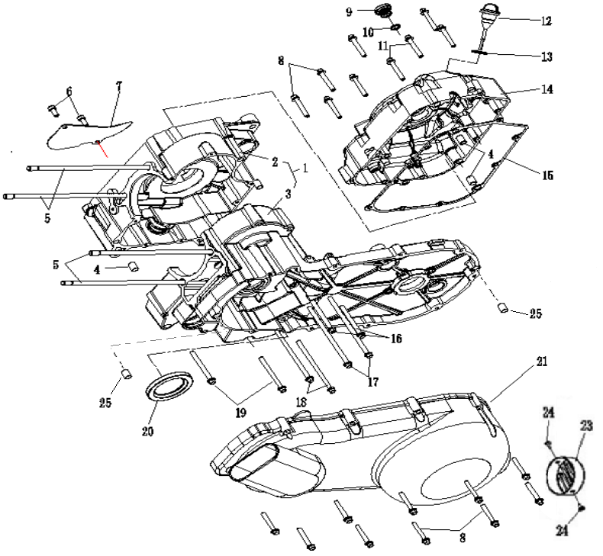
КАРТЕР ДВИГАТЕЛЯ
№ |  | Номер детали | Название детали (RU) | Кол-во
1 | 1BA1-15100-00 | EM41-1014100 | КАРТЕР ПРАВЫЙ И ЛЕВЫЙ В СБ. | 1
2 | 1BA1-15120-00 | EM41-1014020 | КАРТЕР ДВИГАТЕЛЯ ПРАВЫЙ | 1
3 | 1BA1-15110-00 | EM41-1014010 | КАРТЕР ДВИГАТЕЛЯ ЛЕВЫЙ | 1
4 | 1BA1-11121-00 | EM41-1014011 | ШТИФТ 10X14 | 4
5 | 1BA1-15113-00 | EM41-1014012 | РЕЗЬБОВАЯ ШПИЛЬКА M8X253.6 | 4
6 | GB/T70.1内六角螺栓M6X15 | Q218B0615 | БОЛТ С ВНУТРЕННИМ ШЕСТИГРАННИКОМ M6X15 | 2
7 | 1BA1-15457-00 | EM41-1014013 | ПЛАСТИНА КАРТЕРА, ПРАВ. | 1
8 | GB/T16674.1 M6X40 | Q1820640 | ФЛАНЦЕВЫЙ БОЛТ M6X40 | 18
9 | 1BA1-15486-00 | EM41-1014042 | ПРОБКА | 1
11 | GB/T16674.1 M6X45 | Q1820645 | ФЛАНЦЕВЫЙ БОЛТ M6X45 | 2
12 | 1BA1-15367-00 | EM41-1014050 | ЩУП УРОВНЯ МАСЛА | 1
13 | GB3452.1 20.6X2.65 | EM41-1014051 | УПЛОТНИТЕЛЬНОЕ КОЛЬЦО 20,6X2,65 | 1
14 | 1BA1-15450-00 | EM41-1014040 | КРЫШКА ПРАВАЯ | 1
15 | 1BA1-15453-00 | EM41-1014041 | ПРОКЛАДКА ПРАВОЙ КРЫШКИ | 1
16 | GB/T16674.1 M6X60 | Q1820660 | ФЛАНЦЕВЫЙ БОЛТ M6X60 | 2
17 | GB/T16674.1 M6X110 | Q18206110 | ФЛАНЦЕВЫЙ БОЛТ M6X110 | 2
18 | GB/T16674.1 M6X80 | Q1820680 | ФЛАНЦЕВЫЙ БОЛТ M6X80 | 2
19 | GB/T16674.1 M6X70 | Q1820670 | ФЛАНЦЕВЫЙ БОЛТ M6X70 | 1
20 | 1BA1-11415-00 | EM41-1014031 | САЛЬНИК 30X45X5 | 1
21 | 1BA1-15412-00 | EM41-1014030 | КРЫШКА ВАРИАТОРА, ЛЕВАЯ | 1
22 | GB/T16674.1 M6X65 | Q1820665 | БОЛТ M6×65 | 1
22 |  | EM41-1014032 | БУМАЖНАЯ ПОДЛОЖКА КРЫШКИ (ДЛЯ ЛЕВОЙ КРЫШКИ ИЗ АЛЮМИНИЕВОГО СПЛАВА)

F33
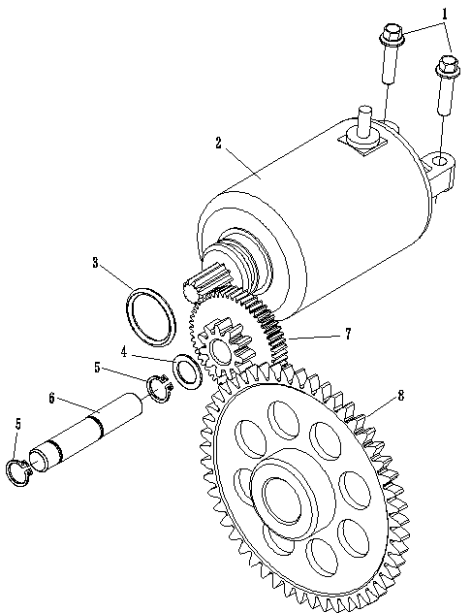
ЭЛЕКТРИЧЕСКИЙ СТАРТЕР
№ |  | Номер детали | Название детали (RU) | Кол-во
1 | GB/T16674.1 M6X25 | Q1820625 | ФЛАНЦЕВЫЙ БОЛТ M6X25 | 2
2 | 1BA1-81890-00 | EM41-3708010 | СТАРТЕР В СБ. | 1
3 | 1BA1-81847-00 | EM41-3708011 | УПЛОТНИТЕЛЬНОЕ КОЛЬЦО 24.5X3 | 1
4 | 1BA1-15522-00 | EM41-3708012 | ШАЙБА 12 | 1
5 | GB/T894.1 12 | Q43112 | ПРУЖИННОЕ СТОПОРНОЕ КОЛЬЦО 12 | 2
6 | 1BA1-15521-00 | EM41-3708013 | ПРОМЕЖУТОЧНЫЙ ВАЛ | 1
7 | 1BA1-15512-00 | EM41-3708014 | ДУПЛЕКСНАЯ ПЕРЕДАЧА | 1
8 | 1BA1-15517-00 | EM41-3708015 | БЛОК ВЫХОДНОЙ ПЕРЕДАЧИ | 1

F34
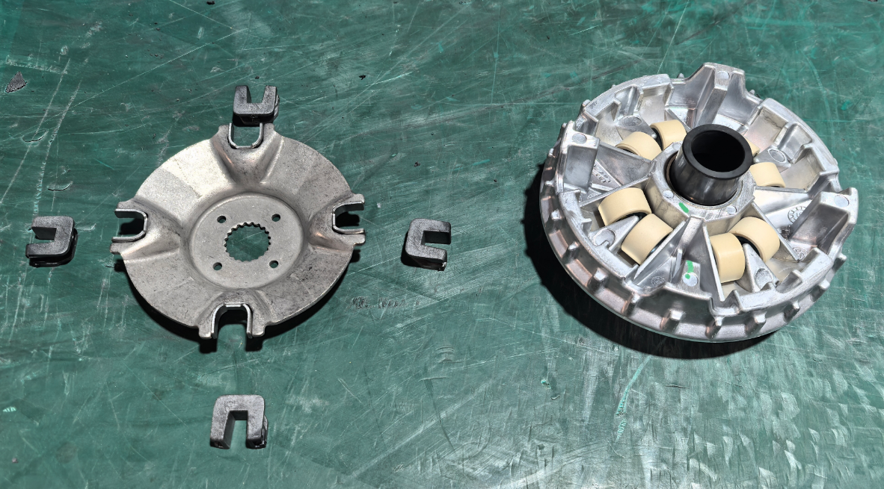
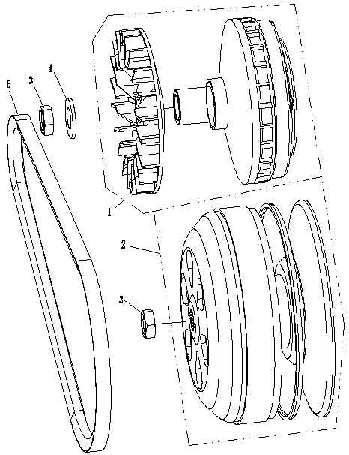
СИСТЕМА СЦЕПЛЕНИЯ CVT
№ |  | Номер детали | Название детали (RU) | Кол-во
1 | 1BA1-17620-00 | EM41-1601010 | ВЕДУЩИЕ ЭЛЕМЕНТЫ СЦЕПЛЕНИЯ | 1
2 | 1BA1-17660-00 | EM41-1601020 | ВЕДОМЫЕ ЭЛЕМЕНТЫ СЦЕПЛЕНИЯ | 1
3 | 1BA1-17614-00 | EM41-1601011 | ГАЙКА M14X1 | 2
4 | 1BA1-17613-00 | EM41-1601012 | ШАЙБА 14 | 1
5 | 1BA1-17641-00 | EM41-1601013 | ВАРИАТОРНЫЙ РЕМЕНЬ (Mitsubishi) | 1
6 | 1BA1-17650-00 | EM41-1601014 | ВАРИАТОРНЫЙ РЕМЕНЬ (Gates) | 1
7 |  | EM41-1601018 | НАПРАВЛЯЮЩИЙ БЛОК
8 |  | EM41-1601019 | ШАРИКОПОДШИПНИК

F35
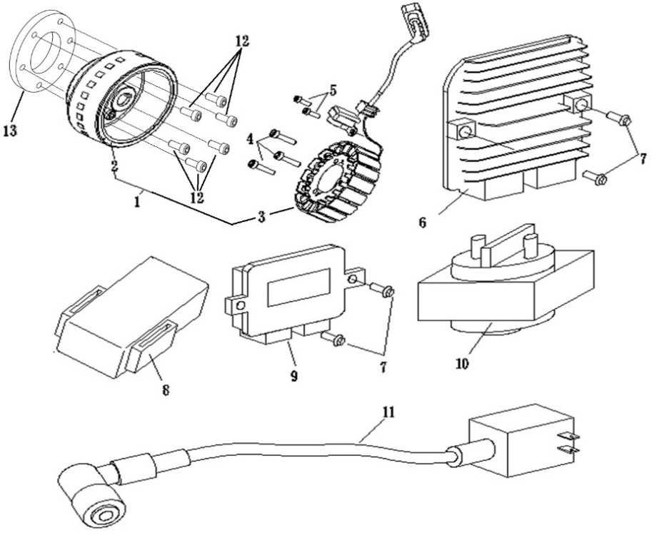
ЭЛЕКТРОННАЯ СИСТЕМА
№ |  | Номер детали | Название детали (RU) | Кол-во
1 | 1BA1-81410-00 | EM41-3728100 | ГЕНЕРАТОР В СБ. | 1
2 | 1BA1-81412-00 | EM41-3728010 | РОТОР | 1
3 | 1BA1-81411-00 | EM41-3728020 | СТАРТОР. | 1
4 | GB70 M6X30 | Q218B0630 | БОЛТ С ВНУТРЕННИМ ШЕСТИГРАННИКОМ M6X30 | 3
5 | GB70 M5X12 | Q218B0512 | БОЛТ С ВНУТРЕННИМ ШЕСТИГРАННИКОМ M5X12 | 2
6 | 1BA1-81473-00 | AM41-3824010 | РЕЛЕ-РЕГУЛЯТОР | 1
7 | GB/T 5789 M6×16 | Q1860616 | ФЛАНЦЕВЫЙ БОЛТ M6X16 | 4
8 | 1BA1-81471-00 | AM41-3735020 | ЧЕТЫРЕХПОРТОВОЕ РЕЛЕ | 2
9 | 1BA1-81460-10 | AM41-3610010 | ЭЛЕКТРОННЫЙ БЛОК УПРАВЛЕНИЯ | 1
10 | 1BA1-81472-00 | AM41-3735010 | РЕЛЕ СТАРТЕРА | 1
11 | 1BA1-X81481-00 | AM41-3705010 | КАТУШКА ЗАЖИГАНИЯ С ПРОВОДОМ | 1
12 | GB/T 70 M8X16 | Q218B0816 | БОЛТ С ВНУТРЕННИМ ШЕСТИГРАННИКОМ M8X16 | 6
13 | 1BA1-15590-00 | EM41-3728030 | ОБГОННАЯ МУФТА | 1

F36
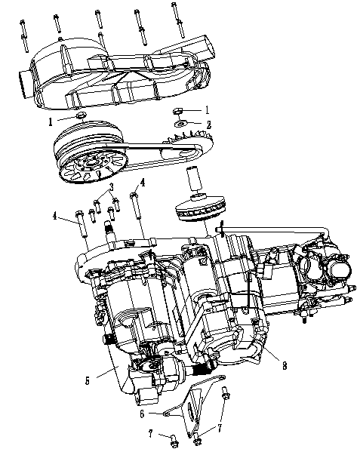
ТРАНСМИССИЯ В СБОРЕ
№ |  | Номер детали | Название детали (RU) | Кол-во
1 | 1BA1-17614-00 | EM41-1601011 | ГАЙКА M14X1 | 2
2 | 1BA1-17613-00 | EM41-1601012 | ШАЙБА 14 | 1
3 | GB/T16674.1 M8X25 | Q1820825 | ФЛАНЦЕВЫЙ БОЛТ M8X25 | 4
4 | GB/T5786 M10X1.25x60 | Q1851060 | ФЛАНЦЕВЫЙ БОЛТ M10X1,25X60 | 2
5 | 1BA1-23500-00 | EM41-1700010 | КПП В СБ. | 1
6 | 4A06000003 | EM41-1000011 | КРОНШТЕЙН СОЕДИНИТЕЛЬНЫЙ | 1
7 | GB/T5786 M10X1.25X20 | Q1851020 | ФЛАНЦЕВЫЙ БОЛТ M10X1,25X20 | 3
8 | 1BA1-10000-00 | EM41-1000010 | ДВИГАТЕЛЬ В СБ.

F37
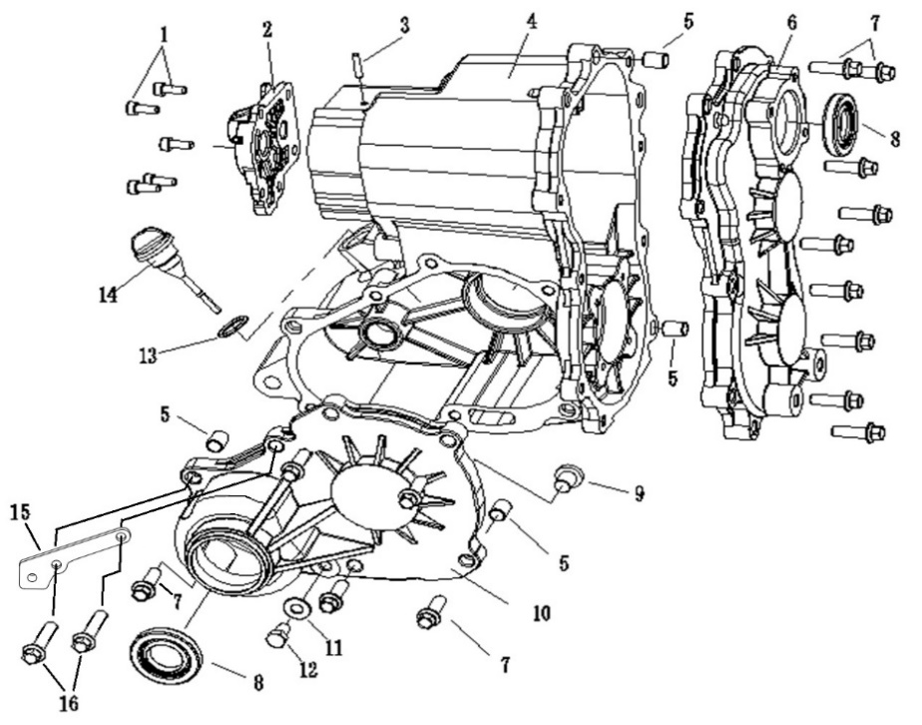
ТРАНСМИССИЯ В СБОРЕ
№ |  | Номер детали | Название детали (RU) | Кол-во
1 | GB/T70.1 M6X15 | Q218B0615 | БОЛТ С ВНУТРЕННИМ ШЕСТИГРАННИКОМ M6X15 | 5
2 | 1BA1-23554-00 | EM41-1701040 | МАЛАЯ КРЫШКА КОРОБКИ ПЕРЕДАЧ | 1
3 | 1BA1-23556-00 | EM41-1701011 | ШТУЦЕР САПУНА | 1
4 | 1BA1-23551-00 | EM41-1701010 | КАРТЕР КОРОБКИ ПЕРЕДАЧ | 1
5 | 1BA1-23553-00 | EM41-1701012 | ШТИФТ | 4
6 | 1BA1-23552-00 | EM41-1701020 | ЛЕВАЯ КРЫШКА КОРОБКИ ПЕРЕДАЧ | 1
7 | GB/T16674.1 M8X28 | Q1820828 | БОЛТ M8X28 | 16
8 | 1BA1-23546-00 | EM41-1701013 | САЛЬНИК 25X47X8 | 3
9 | 1BA1-23559-00 | EM41-1701014 | УПЛОТНЕНИЕ ШТИФТА | 1
10 | 1BA1-23555-00 | EM41-1701030 | ПЕРЕДНЯЯ КРЫШКА КОРОБКИ ПЕРЕДАЧ | 1
11 | 1BA1-23593-00 | EM41-1701015 | УПЛОТНЕНИЕ СЛИВНОЙ ПРОБКИ 8.2X16X2 | 1
12 | GB/T5787 M8X12 | Q1820812 | БОЛТ M8X12 | 1
13 | 1BA1-15354-00 | EM41-1701051 | УПЛОТНИТЕЛЬНОЕ КОЛЬЦО 18X2,65 | 1
14 | 1BA1-23555-30 | EM41-1701050 | ЩУП УРОВНЯ МАСЛА | 1
15 | GB/T 16674.1 M8X32 | Q1820832 | БОЛТ M8X32 | 2
16 |  | EM41-1701018 | МАСЛЯНЫЙ ПОДШИПНИК | 1

F38
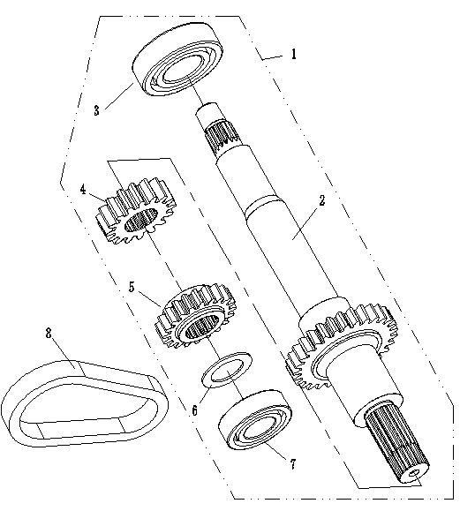
ШПИНДЕЛЬ В СБОРЕ
№ |  | Номер детали | Название детали (RU) | Кол-во
1 | 1BA1-23520-00 | EM41-1702010 | ВАЛ КПП В СБ. | 1
2 | 1BA1-23521-00 | EM41-1702011 | ВАЛ КПП | 1
3 | GB/T276轴承6205 | EM41-1702012 | ПОДШИПНИК 6205 | 1
4 | 1BA1-23527-00 | EM41-1702013 | ПРИВОДНАЯ ШЕСТЕРНЯ | 1
5 | 1BA1-23525-00 | EM41-1702014 | НИЗКОСКОРОСТНАЯ ПРИВОДНАЯ ШЕСТЕРНЯ 16T | 1
6 | 1BA1-23528-10 | EM41-1702015 | ПРОКЛАДКА 21X30X2 | 1
7 | GB/T276轴承6004 | EM41-1702016 | ПОДШИПНИК 6-004 | 1
8 | 1BA1-23526-00 | EM41-1702017 | ЗУБЧАТАЯ ЦЕПЬ | 1

F39

ПРОМЕЖУТОЧНЫЙ ВАЛ В СБОРЕ
№ |  | Номер детали | Название детали (RU) | Кол-во
1 | 1BA1-23530-00 | EM41-1702020 | ПРОМЕЖУТОЧНЫЙ ВАЛ В СБ. | 1
2 | 1BA1-23531-00 | EM41-1702021 | ПРОМЕЖУТОЧНЫЙ ВАЛ | 1
3 | 1BA1-23534-00 | EM41-1702022 | КОЛЬЦО 25X38X1,2 | 4
4 | GB289滚针轴承25X29X10 | EM41-1702023 | ИГОЛЬЧАТЫЙ ПОДШИПНИК 25X29X10 | 2
5 | 1BA1-23545-00 | EM41-1702024 | ВЕДОМАЯ ШЕСТЕРНЯ 35T | 1
6 | GB/T894.1 25 | Q43125 | СТОПОРНОЕ КОЛЬЦО ВАЛА 25 | 3
7 | 1BA1-23548-00 | EM41-1702030 | ДИСК ПЕРЕКЛЮЧЕНИЯ НА НИЗКУЮ СКОРОСТЬ, ПАРКОВ. | 1
8 | GB/T276轴承6004 | EM41-1702016 | ПОДШИПНИК 6-004 | 1
9 | 1BA1-23537-00 | EM41-1702031 | КОЛЬЦО 32X39.5X1.8 | 2
10 | GB289滚针轴承32X37X13 | EM41-1702032 | ИГОЛЬЧАТЫЙ ПОДШИПНИК 32X37X13 | 1
11 | 1BA1-23547-00 | EM41-1702033 | ВЕДОМАЯ ЗВЕЗДОЧКА | 1
12 | GB/T894.1轴用挡圈32 | Q43132 | СТОПОРНОЕ КОЛЬЦО ВАЛА 32 | 1
13 | 1BA1-23549-00 | EM41-1702040 | ДИСК ПЕРЕКЛЮЧЕНИЯ ЗАДНЕГО ХОДА | 1
14 | 1BA1-23543-00 | EM41-1702041 | ВЫСОКОСКОРОСТНАЯ ВЕДОМАЯ ШЕСТЕРНЯ 31T | 1
15 | 1BA1-23532-00 | EM41-1702042 | ВЕДОМАЯ ШЕСТЕРНЯ | 1
16 | GB/T276轴承6204 | EM41-1702043 | ПОДШИПНИК 6204 | 1
17 |  | EM41-1702025 | ШАЙБА | 1

F40

ВЫХОДНОЙ ВАЛ В СБОРЕ
№ |  | Номер детали | Название детали (RU) | Кол-во
1 | GB/T276轴承6205 | EM41-1702012 | ПОДШИПНИК 6205 | 3
2 | 1BA1-23567-00 | EM41-1702110 | ВЕДУЩАЯ ДВУХРЯДНАЯ ЗВЕЗДОЧКА | 1
3 | 1BA1-23565-00 | EM41-1702120 | ЗАДНИЙ ВЫХОДНОЙ ВАЛ | 1
4 |  | EM41-1702121 | РЕГУЛИРОВОЧНАЯ ШАЙБА φ50,5*φ38*0,5 | 1
4 | 1BA1-23566-00 | EM41-1702130 | БОЛЬШОЕ КОНИЧЕСКОЕ ЗУБЧАТОЕ КОЛЕСО | 1
5 | 1BA1-23561-00 | EM41-1702140 | МАЛОЕ КОНИЧЕСКОЕ ЗУБЧАТОЕ КОЛЕСО | 1
6 | GB/T276轴承6305 | EM41-1702141 | ПОДШИПНИК 6305 | 1
7 | 1BA1-23562-00 | EM41-1702150 | КРЫШКА ПОДШИПНИКА | 1
8 | GB/T819 M6X12 | Q2540612 | ВИНТ С ПОТАЙНОЙ ГОЛОВКОЙ M6X12 | 4
9 | GB/T894.1 25X2 | Q4312502 | СТОПОРНОЕ КОЛЬЦО ВАЛА 25X2 | 1
10 | 1BA1-23563-00 | EM41-1702160 | ШЕСТЕРНЯ Ⅱ | 1
12 |  | EM41-1702161 | РЕГУЛИРОВОЧНАЯ ШАЙБА φ35*φ25*0,5 | 1
13 |  | EM41-1702162 | РЕГУЛИРОВОЧНАЯ ШАЙБА φ35*φ25*0,2 | 1
11 | GB/T276 6204 | EM41-1702043 | ПОДШИПНИК 6204 | 1
12 | 1BA1-23571-00 | EM41-1702170 | ПЕРЕДНИЙ ВЫХОДНОЙ ВАЛ | 1
13 | 1BA1-23572-00 | EM41-1702180 | ВЕДОМАЯ ДВУХРЯДНАЯ ЗВЕЗДОЧКА | 1
14 | 1BA1-23568-00 | EM41-1702190 | ДВУХРЯДНАЯ ЦЕПЬ | 1
15 | 1BA1-23560-00 | EM41-1702100 | ВЫХОДНОЙ ВАЛ В СБ. | 1

 |  |  |  |  | F

